BM 01


 |  |  |  |  |  |  |  | Medição: |  | Período: |  | Valor medido:
 |  |  |  |  |  |  |  | nº 01 |  | 25/02/2025 a 03/06/2025 |  | R$ 177,273.02
 |  |  |  |  |  |  |  | Bancos |  | B.D.I. |  | Encargos Sociais
 | OBRA: CONSTRUÇÃO DE QUADRA POLIESPORTIVA COM VESTIÁRIOS E BANHEIROS - ESCOLA ANGELIM - SOUSA/PB |  |  |  |  |  |  | SINAPI - 05/2024 - Paraíba |  | 21.15% |  | Não Desonerado: 114,59%

MEDIÇÃO 01
Item | Código | Banco | Descrição | UNIDADE | PREÇO UNITÁRIO CONTRATADO (BDI) | QUANTIDADE |  |  |  | FINANCEIRO
 |  |  |  |  |  | CONTRATADO | MEDIDO ANTERIOR | PERÍODO | ACUMULADO | CONTRATADO | MEDIDO ANTERIOR | PERÍODO | ACUMULADO

1 |  |  | QUADRA
1.1 |  |  | SERVIÇOS PRELIMINARES
1.1.1 | 20036 | Próprio | PLACA DE OBRA EM CHAPA DE AÇO GALVANIZADO [ADAPTADO DE SINAPI 74209/001] | m² | 357.21 | 8.00 |  | 8.00 | 8.00 | 2,857.68 | 0.00 | 2,857.68 | 2,857.68 | 100.0%
1.1.2 | 99059 | SINAPI | LOCAÇÃO CONVENCIONAL DE OBRA, UTILIZANDO GABARITO DE TÁBUAS CORRIDAS PONTALETADAS A CADA 2,00M - 2 UTILIZAÇÕES. AF_03/2024 | M | 62.24 | 106.50 |  | 98.40 | 98.40 | 6,628.56 | 0.00 | 6,124.41 | 6,124.41 | 92.4%
1.2 |  |  | MOVIMENTO DE TERRA |  |  |  |  |  |  |  |  |  |  | #DIV/0!
1.2.2 | 7049 | Próprio | ESCAVAÇÃO MANUAL EM SOLO-PROF. ATÉ 1,50 M [ADAPTADO SINAPI 79561/001] | M³ | 36.13 | 74.74 |  | 74.74 | 74.74 | 2,700.35 | 0.00 | 2,700.35 | 2,700.35 | 100.0%
1.2.3 | 104741 | SINAPI | REATERRO MECANIZADO DE VALA COM MINICARREGADEIRA, COM PLACA VIBRATÓRIA. AF_08/2023 | m³ | 21.81 | 63.70 |  | 59.90 | 59.90 | 1,389.29 | 0.00 | 1,306.41 | 1,306.41 | 94.0%
1.2.4 | 94316 | SINAPI | ATERRO MECANIZADO DE VALA COM RETROESCAVADEIRA (CAPACIDADE DA CAÇAMBA DA RETRO: 0,26 M³ / POTÊNCIA: 88 HP), LARGURA ATÉ 1,5 M, PROFUNDIDADE ATÉ 1,5 M, COM SOLO ARGILO-ARENOSO. AF_08/2023 | m³ | 65.11 | 459.00 |  | 459.00 | 459.00 | 29,885.49 | 0.00 | 29,885.49 | 29,885.49 | 100.0%
1.3 |  |  | INFRA-ESTRUTURA: FUNDAÇÕES (TODA A QUADRA) |  |  |  |  |  |  |  |  |  |  | #DIV/0!
1.3.1 | 101616 | SINAPI | PREPARO DE FUNDO DE VALA COM LARGURA MENOR QUE 1,5 M (ACERTO DO SOLO NATURAL). AF_08/2020 | m² | 6.46 | 64.24 |  | 43.60 | 43.60 | 414.99 | 0.00 | 281.62 | 281.62 | 67.9%
1.3.2 | 20293 | Próprio | ALVENARIA EM TIJOLO CERAMICO FURADO 9X19X19CM, 1 VEZ (ESPESSURA 19 CM), ASSENTADO EM ARGAMASSA TRACO 1:4 (CIMENTO E AREIA MEDIA NAO PENEIRADA), PREPARO MANUAL, JUNTA 1 CM [ADAPTADO SINAPI 73935/002] | m² | 86.62 | 50.04 |  | 50.04 | 50.04 | 4,334.46 | 0.00 | 4,334.46 | 4,334.46 | 100.0%
1.3.3 | 96620 | SINAPI | LASTRO DE CONCRETO MAGRO, APLICADO EM PISOS, LAJES SOBRE SOLO OU RADIERS. AF_01/2024 | m³ | 681.06 | 3.22 |  | 3.05 | 3.05 | 2,193.01 | 0.00 | 2,078.35 | 2,078.35 | 94.8%
1.3.4 | 96535 | SINAPI | FABRICAÇÃO, MONTAGEM E DESMONTAGEM DE FÔRMA PARA SAPATA, EM MADEIRA SERRADA, E=25 MM, 4 UTILIZAÇÕES. AF_01/2024 | m² | 146.54 | 57.41 |  | 57.41 | 57.41 | 8,412.86 | 0.00 | 8,412.86 | 8,412.86 | 100.0%
1.3.5 | 96536 | SINAPI | FABRICAÇÃO, MONTAGEM E DESMONTAGEM DE FÔRMA PARA VIGA BALDRAME, EM MADEIRA SERRADA, E=25 MM, 4 UTILIZAÇÕES. AF_01/2024 | m² | 80.31 | 111.16 |  | 111.16 | 111.16 | 8,927.25 | 0.00 | 8,927.25 | 8,927.25 | 100.0%
1.3.6 | 96544 | SINAPI | ARMAÇÃO DE BLOCO UTILIZANDO AÇO CA-50 DE 6,3 MM - MONTAGEM. AF_01/2024 | KG | 16.87 | 97.50 |  | 88.64 | 88.64 | 1,644.82 | 0.00 | 1,495.29 | 1,495.29 | 90.9%
1.3.7 | 96545 | SINAPI | ARMAÇÃO DE BLOCO UTILIZANDO AÇO CA-50 DE 8 MM - MONTAGEM. AF_01/2024 | KG | 14.98 | 394.60 |  | 342.36 | 342.36 | 5,911.10 | 0.00 | 5,128.56 | 5,128.56 | 86.8%
1.3.8 | 96546 | SINAPI | ARMAÇÃO DE BLOCO UTILIZANDO AÇO CA-50 DE 10 MM - MONTAGEM. AF_01/2024 | KG | 12.98 | 335.60 |  | 305.09 | 305.09 | 4,356.08 | 0.00 | 3,960.06 | 3,960.06 | 90.9%
1.3.9 | 104920 | SINAPI | ARMAÇÃO DE BLOCO, SAPATA ISOLADA, VIGA BALDRAME E SAPATA CORRIDA UTILIZANDO AÇO CA-50 DE 12,5 MM - MONTAGEM. AF_01/2024 | KG | 9.89 | 169.90 |  | 154.45 | 154.45 | 1,680.31 | 0.00 | 1,527.55 | 1,527.55 | 90.9%
1.3.10 | 96543 | SINAPI | ARMAÇÃO DE BLOCO UTILIZANDO AÇO CA-60 DE 5 MM - MONTAGEM. AF_01/2024 | KG | 19.05 | 182.30 |  | 165.72 | 165.72 | 3,472.81 | 0.00 | 3,156.98 | 3,156.98 | 90.9%
1.3.11 | 94965 | SINAPI | CONCRETO FCK = 25MPA, TRAÇO 1:2,3:2,7 (EM MASSA SECA DE CIMENTO/ AREIA MÉDIA/ BRITA 1) - PREPARO MECÂNICO COM BETONEIRA 400 L. AF_05/2021 | m³ | 450.18 | 11.04 |  | 11.04 | 11.04 | 4,969.98 | 0.00 | 4,969.98 | 4,969.98 | 100.0%
1.3.12 | 103670 | SINAPI | LANÇAMENTO COM USO DE BALDES, ADENSAMENTO E ACABAMENTO DE CONCRETO EM ESTRUTURAS. AF_02/2022 | m³ | 302.18 | 21.64 |  | 21.64 | 21.64 | 6,539.17 | 0.00 | 6,539.17 | 6,539.17 | 100.0%
1.3.13 | 7028 | Próprio | IMPERMEABILIZAÇÃO DE ESTRUTURAS ENTERRADAS, COM TINTA ASFÁLTICA, DUAS DEMÃOS. [ADAPTADO SINAPI 74106/001] | m² | 12.82 | 112.92 |  | 112.92 | 112.92 | 1,447.63 | 0.00 | 1,447.63 | 1,447.63 | 100.0%
1.3.14 | 94966 | SINAPI | CONCRETO FCK = 30MPA, TRAÇO 1:2,1:2,5 (EM MASSA SECA DE CIMENTO/ AREIA MÉDIA/ BRITA 1) - PREPARO MECÂNICO COM BETONEIRA 400 L. AF_05/2021 | m³ | 464.63 | 10.60 |  | 10.60 | 10.60 | 4,925.07 | 0.00 | 4,925.07 | 4,925.07 | 100.0%
1.4 |  |  | SUPERESTRUTURA (PILARES, VIGAS E LAJES) - TODA A QUADRA |  |  |  |  |  |  |  |  |  |  | #DIV/0!
1.4.1 |  |  | CONCRETO ARMADO PARA PILARES DA EDIFICAÇÃO |  |  |  |  |  |  |  |  |  |  | #DIV/0!
1.4.1.1 | 92443 | SINAPI | MONTAGEM E DESMONTAGEM DE FÔRMA DE PILARES RETANGULARES E ESTRUTURAS SIMILARES, PÉ-DIREITO SIMPLES, EM CHAPA DE MADEIRA COMPENSADA PLASTIFICADA, 18 UTILIZAÇÕES. AF_09/2020 | m² | 44.81 | 90.78 |  | 62.72 | 62.72 | 4,067.85 | 0.00 | 2,810.48 | 2,810.48 | 69.1%
1.4.1.2 | 92759 | SINAPI | ARMAÇÃO DE PILAR OU VIGA DE ESTRUTURA CONVENCIONAL DE CONCRETO ARMADO UTILIZANDO AÇO CA-60 DE 5,0 MM - MONTAGEM. AF_06/2022 | KG | 13.18 | 164.50 |  | 116.54 | 116.54 | 2,168.11 | 0.00 | 1,535.99 | 1,535.99 | 70.8%
1.4.1.3 | 92762 | SINAPI | ARMAÇÃO DE PILAR OU VIGA DE ESTRUTURA CONVENCIONAL DE CONCRETO ARMADO UTILIZANDO AÇO CA-50 DE 10,0 MM - MONTAGEM. AF_06/2022 | KG | 9.99 | 356.50 |  | 316.54 | 316.54 | 3,561.43 | 0.00 | 3,162.23 | 3,162.23 | 88.8%
1.4.1.4 | 92763 | SINAPI | ARMAÇÃO DE PILAR OU VIGA DE ESTRUTURA CONVENCIONAL DE CONCRETO ARMADO UTILIZANDO AÇO CA-50 DE 12,5 MM - MONTAGEM. AF_06/2022 | KG | 8.34 | 54.10 |  | 49.18 | 49.18 | 451.19 | 0.00 | 410.16 | 410.16 | 90.9%
1.4.1.5 | 92764 | SINAPI | ARMAÇÃO DE PILAR OU VIGA DE ESTRUTURA CONVENCIONAL DE CONCRETO ARMADO UTILIZANDO AÇO CA-50 DE 16,0 MM - MONTAGEM. AF_06/2022 | KG | 8.04 | 418.40 |  | 76.36 | 76.36 | 3,363.93 | 0.00 | 613.93 | 613.93 | 18.3%
1.4.1.6 | 94965 | SINAPI | CONCRETO FCK = 25MPA, TRAÇO 1:2,3:2,7 (EM MASSA SECA DE CIMENTO/ AREIA MÉDIA/ BRITA 1) - PREPARO MECÂNICO COM BETONEIRA 400 L. AF_05/2021 | m³ | 450.18 | 5.82 |  | 3.95 | 3.95 | 2,620.04 | 0.00 | 1,778.21 | 1,778.21 | 67.9%
1.4.1.7 | 103670 | SINAPI | LANÇAMENTO COM USO DE BALDES, ADENSAMENTO E ACABAMENTO DE CONCRETO EM ESTRUTURAS. AF_02/2022 | m³ | 302.18 | 5.82 |  | 3.95 | 3.95 | 1,758.68 | 0.00 | 1,193.61 | 1,193.61 | 67.9%
1.4.2 |  |  | CONCRETO ARMADO PARA VIGAS DA EDIFICAÇÃO |  |  |  |  |  |  |  |  |  |  | #DIV/0!
1.4.2.1 | 92480 | SINAPI | MONTAGEM E DESMONTAGEM DE FÔRMA DE VIGA, ESCORAMENTO METÁLICO, PÉ-DIREITO SIMPLES, EM CHAPA DE MADEIRA PLASTIFICADA, 18 UTILIZAÇÕES. AF_09/2020 | m² | 79.14 | 115.05 |  | 0.00 | 0.00 | 9,105.05 | 0.00 | 0.00 | 0.00 | 0.0%
1.4.2.2 | 92759 | SINAPI | ARMAÇÃO DE PILAR OU VIGA DE ESTRUTURA CONVENCIONAL DE CONCRETO ARMADO UTILIZANDO AÇO CA-60 DE 5,0 MM - MONTAGEM. AF_06/2022 | KG | 13.18 | 123.50 |  | 0.00 | 0.00 | 1,627.73 | 0.00 | 0.00 | 0.00 | 0.0%
1.4.2.3 | 92760 | SINAPI | ARMAÇÃO DE PILAR OU VIGA DE ESTRUTURA CONVENCIONAL DE CONCRETO ARMADO UTILIZANDO AÇO CA-50 DE 6,3 MM - MONTAGEM. AF_06/2022 | KG | 12.18 | 0.40 |  | 0.00 | 0.00 | 4.87 | 0.00 | 0.00 | 0.00 | 0.0%
1.4.2.4 | 92761 | SINAPI | ARMAÇÃO DE PILAR OU VIGA DE ESTRUTURA CONVENCIONAL DE CONCRETO ARMADO UTILIZANDO AÇO CA-50 DE 8,0 MM - MONTAGEM. AF_06/2022 | KG | 11.27 | 94.70 |  | 0.00 | 0.00 | 1,067.26 | 0.00 | 0.00 | 0.00 | 0.0%
1.4.2.5 | 92762 | SINAPI | ARMAÇÃO DE PILAR OU VIGA DE ESTRUTURA CONVENCIONAL DE CONCRETO ARMADO UTILIZANDO AÇO CA-50 DE 10,0 MM - MONTAGEM. AF_06/2022 | KG | 9.99 | 367.90 |  | 0.00 | 0.00 | 3,675.32 | 0.00 | 0.00 | 0.00 | 0.0%
1.4.2.6 | 94965 | SINAPI | CONCRETO FCK = 25MPA, TRAÇO 1:2,3:2,7 (EM MASSA SECA DE CIMENTO/ AREIA MÉDIA/ BRITA 1) - PREPARO MECÂNICO COM BETONEIRA 400 L. AF_05/2021 | m³ | 450.18 | 8.58 |  | 0.00 | 0.00 | 3,862.54 | 0.00 | 0.00 | 0.00 | 0.0%
1.4.2.7 | 103670 | SINAPI | LANÇAMENTO COM USO DE BALDES, ADENSAMENTO E ACABAMENTO DE CONCRETO EM ESTRUTURAS. AF_02/2022 | m³ | 302.18 | 8.58 |  | 0.00 | 0.00 | 2,592.70 | 0.00 | 0.00 | 0.00 | 0.0%
1.4.3 |  |  | CONCRETO ARMADO PARA LAJES DA EDIFICAÇÃO |  |  |  |  |  |  |  |  |  |  | #DIV/0!
1.4.3.1 | 92522 | SINAPI | MONTAGEM E DESMONTAGEM DE FÔRMA DE LAJE MACIÇA, PÉ-DIREITO SIMPLES, EM CHAPA DE MADEIRA COMPENSADA RESINADA, 8 UTILIZAÇÕES. AF_09/2020 | m² | 33.58 | 22.69 |  | 0.00 | 0.00 | 761.93 | 0.00 | 0.00 | 0.00 | 0.0%
1.4.3.2 | 94971 | SINAPI | CONCRETO FCK = 25MPA, TRAÇO 1:2,3:2,7 (EM MASSA SECA DE CIMENTO/ AREIA MÉDIA/ BRITA 1) - PREPARO MECÂNICO COM BETONEIRA 600 L. AF_05/2021 | m³ | 443.71 | 3.80 |  | 0.00 | 0.00 | 1,686.09 | 0.00 | 0.00 | 0.00 | 0.0%
1.4.3.3 | 103670 | SINAPI | LANÇAMENTO COM USO DE BALDES, ADENSAMENTO E ACABAMENTO DE CONCRETO EM ESTRUTURAS. AF_02/2022 | m³ | 302.18 | 3.80 |  | 0.00 | 0.00 | 1,148.28 | 0.00 | 0.00 | 0.00 | 0.0%
1.4.3.4 | 92760 | SINAPI | ARMAÇÃO DE PILAR OU VIGA DE ESTRUTURA CONVENCIONAL DE CONCRETO ARMADO UTILIZANDO AÇO CA-50 DE 6,3 MM - MONTAGEM. AF_06/2022 | KG | 12.18 | 52.30 |  | 0.00 | 0.00 | 637.01 | 0.00 | 0.00 | 0.00 | 0.0%
1.4.3.5 | 92761 | SINAPI | ARMAÇÃO DE PILAR OU VIGA DE ESTRUTURA CONVENCIONAL DE CONCRETO ARMADO UTILIZANDO AÇO CA-50 DE 8,0 MM - MONTAGEM. AF_06/2022 | KG | 11.27 | 51.30 |  | 0.00 | 0.00 | 578.15 | 0.00 | 0.00 | 0.00 | 0.0%
1.4.3.6 | 92759 | SINAPI | ARMAÇÃO DE PILAR OU VIGA DE ESTRUTURA CONVENCIONAL DE CONCRETO ARMADO UTILIZANDO AÇO CA-60 DE 5,0 MM - MONTAGEM. AF_06/2022 | KG | 13.18 | 21.00 |  | 0.00 | 0.00 | 276.78 | 0.00 | 0.00 | 0.00 | 0.0%
1.5 |  |  | ELEVAÇÃO (murada) |  |  |  |  |  |  |  |  |  |  | #DIV/0!
1.5.1 | 103322 | SINAPI | ALVENARIA DE VEDAÇÃO DE BLOCOS CERÂMICOS FURADOS NA VERTICAL DE 9X19X39 CM (ESPESSURA 9 CM) E ARGAMASSA DE ASSENTAMENTO COM PREPARO EM BETONEIRA. AF_12/2021 | m² | 52.85 | 148.45 |  | 121.14 | 121.14 | 7,845.58 | 0.00 | 6,402.33 | 6,402.33 | 81.6%
1.5.2 | 7055 | Próprio | COBOGÓ DE CONCRETO (ELEMENTO VAZADO), 7X50X50CM, ASSENTADO COM ARGAMASSA TRAÇO 1:3 (CIMENTO E AREIA) [ADAPTADO SINAPI 73937/003] | M² | 163.24 | 191.54 |  | 0.00 | 0.00 | 31,266.98 | 0.00 | 0.00 | 0.00 | 0.0%
1.5.3 | 105036 | SINAPI | VERGA PRÉ-FABRICADA COM ATÉ 1,5 M DE VÃO, ESPESSURA DE *15* CM. AF_03/2024 | M | 45.27 | 2.12 |  | 0.00 | 0.00 | 95.97 | 0.00 | 0.00 | 0.00 | 0.0%
1.5.4 | 93184 | SINAPI | VERGA PRÉ-MOLDADA COM ATÉ 1,5 M DE VÃO, ESPESSURA DE *20* CM. AF_03/2024 | M | 25.38 | 15.95 |  | 0.00 | 0.00 | 404.81 | 0.00 | 0.00 | 0.00 | 0.0%
1.5.5 | 93194 | SINAPI | CONTRAVERGA PRÉ-MOLDADA, ESPESSURA DE *20* CM. AF_03/2024 | M | 24.72 | 2.12 |  | 0.00 | 0.00 | 52.40 | 0.00 | 0.00 | 0.00 | 0.0%
1.6 |  |  | ESQUADRIAS |  |  |  |  |  |  |  |  |  |  | #DIV/0!
1.6.1 |  |  | PORTÃO DE FERRO |  |  |  |  |  |  |  |  |  |  | #DIV/0!
1.6.1.1 | 91341 | SINAPI | PORTA EM ALUMÍNIO DE ABRIR TIPO VENEZIANA COM GUARNIÇÃO, FIXAÇÃO COM PARAFUSOS - FORNECIMENTO E INSTALAÇÃO. AF_12/2019 | m² | 639.61 | 1.49 |  | 0.00 | 0.00 | 953.01 | 0.00 | 0.00 | 0.00 | 0.0%
1.6.1.2 | 7030 | Próprio | PORTÃO DE FERRO EM CHAPA GALVANIZADA PLANA 14 GSG [ADAPTADO DE SINAPI 68054] | M² | 215.31 | 27.75 |  | 0.00 | 0.00 | 5,974.85 | 0.00 | 0.00 | 0.00 | 0.0%
1.7 |  |  | COBERTURA |  |  |  |  |  |  |  |  |  |  | #DIV/0!
1.7.1 |  |  | ESTRUTURA METÁLICA DE COBERTURA E FECHAMENTO |  |  |  |  |  |  |  |  |  |  | #DIV/0!
1.7.1.1 | 100773 | SINAPI | ESTRUTURA TRELIÇADA DE COBERTURA, TIPO ARCO, COM LIGAÇÕES SOLDADAS, INCLUSOS PERFIS METÁLICOS, CHAPAS METÁLICAS, MÃO DE OBRA E TRANSPORTE COM GUINDASTE - FORNECIMENTO E INSTALAÇÃO. AF_01/2020_PSA | KG | 17.59 | 4,972.00 |  | 0.00 | 0.00 | 87,457.48 | 0.00 | 0.00 | 0.00 | 0.0%
1.7.1.2 | 94213 | SINAPI | TELHAMENTO COM TELHA DE AÇO/ALUMÍNIO E = 0,5 MM, COM ATÉ 2 ÁGUAS, INCLUSO IÇAMENTO. AF_07/2019 | m² | 61.84 | 690.98 |  | 0.00 | 0.00 | 42,730.20 | 0.00 | 0.00 | 0.00 | 0.0%
1.7.1.3 | 100434 | SINAPI | CALHA DE BEIRAL, SEMICIRCULAR DE PVC, DIAMETRO 125 MM, INCLUINDO CABECEIRAS, EMENDAS, BOCAIS, SUPORTES E VEDAÇÕES, EXCLUINDO CONDUTORES, INCLUSO TRANSPORTE VERTICAL. AF_07/2019 | M | 135.54 | 36.00 |  | 0.00 | 0.00 | 4,879.44 | 0.00 | 0.00 | 0.00 | 0.0%
1.7.1.4 | 96113 | SINAPI | FORRO EM PLACAS DE GESSO, PARA AMBIENTES COMERCIAIS. AF_08/2023_PS | m² | 45.89 | 6.48 |  | 0.00 | 0.00 | 297.36 | 0.00 | 0.00 | 0.00 | 0.0%
1.7.1.5 | 98562 | SINAPI | IMPERMEABILIZAÇÃO DE SUPERFÍCIE COM ARGAMASSA DE CIMENTO E AREIA, COM ADITIVO IMPERMEABILIZANTE, E = 1,5CM. AF_09/2023 | m² | 48.96 | 29.12 |  | 0.00 | 0.00 | 1,425.71 | 0.00 | 0.00 | 0.00 | 0.0%
1.8 |  |  | REVESTIMENTO DE PAREDES |  |  |  |  |  |  |  |  |  |  | #DIV/0!
1.8.1 | 87879 | SINAPI | CHAPISCO APLICADO EM ALVENARIAS E ESTRUTURAS DE CONCRETO INTERNAS, COM COLHER DE PEDREIRO. ARGAMASSA TRAÇO 1:3 COM PREPARO EM BETONEIRA 400L. AF_10/2022 | m² | 4.21 | 463.11 |  | 0.00 | 0.00 | 1,949.69 | 0.00 | 0.00 | 0.00 | 0.0%
1.8.2 | 87529 | SINAPI | MASSA ÚNICA, EM ARGAMASSA TRAÇO 1:2:8, PREPARO MECÂNICO, APLICADA MANUALMENTE EM PAREDES INTERNAS DE AMBIENTES COM ÁREA ENTRE 5M² E 10M², E = 17,5MM, COM TALISCAS. AF_03/2024 | m² | 34.45 | 463.11 |  | 0.00 | 0.00 | 15,954.13 | 0.00 | 0.00 | 0.00 | 0.0%
1.9 |  |  | PAVIMENTAÇÃO |  |  |  |  |  |  |  |  |  |  | #DIV/0!
1.9.1 | 20294 | Próprio | COMPACTACAO MECANICA, SEM CONTROLE DO GC (C/COMPACTADOR PLACA 400 KG) [ADAPTADO 74005/001] | m² | 18.58 | 450.65 |  | 450.65 | 450.65 | 8,373.07 | 0.00 | 8,373.07 | 8,373.07 | 100.0%
1.9.2 | 96620 | SINAPI | LASTRO DE CONCRETO MAGRO, APLICADO EM PISOS, LAJES SOBRE SOLO OU RADIERS. AF_01/2024 | m³ | 681.06 | 22.53 |  | 22.53 | 22.53 | 15,344.28 | 0.00 | 15,345.98 | 15,345.98 | 100.0%
1.9.3 | 87256 | SINAPI | REVESTIMENTO CERÂMICO PARA PISO COM PLACAS TIPO ESMALTADA EXTRA DE DIMENSÕES 60X60 CM APLICADA EM AMBIENTES DE ÁREA ENTRE 5 M2 E 10 M2. AF_02/2023_PE | m² | 106.63 | 6.48 |  | 0.00 | 0.00 | 690.96 | 0.00 | 0.00 | 0.00 | 0.0%
1.9.4 | 6529 | Próprio | PISO EM CONCRETO 20MPA PREPARO MECÂNICO, ESPESSURA 7CM, COM ARMAÇÃO EM TELA SOLDADA E ESPAÇADORES [ADAPTADO 72183] | m² | 93.74 | 450.65 |  | 0.00 | 0.00 | 42,243.93 | 0.00 | 0.00 | 0.00 | 0.0%
1.9.5 | 7034 | Próprio | PISO INDUSTRIAL ALTA RESISTÊNCIA, ESPESSURA 12MM, INCLUSO JUNTAS DE DILATAÇÃO PLÁSTICAS E POLIMENTO MECANIZADO [ADAPTADO 72137] | UN | 111.05 | 450.65 |  | 0.00 | 0.00 | 50,043.18 | 0.00 | 0.00 | 0.00 | 0.0%
1.9.6 | 20295 | Próprio | PISO TÁTIL DIRECIONAL E/OU ALERTA, DE CONCRETO, NA COR NATURAL, P/DEFICIENTES VISUAIS, DIMENSÕES 25X25CM, APLICADO COM ARGAMASSA INDUSTRIALIZADA AC-II, REJUNTADO, EXCLUSIVE REGULARIZAÇÃO DE BASE (ADAPTADO DE 09418/ORSE) | m² | 86.28 | 19.10 |  | 0.00 | 0.00 | 1,647.94 | 0.00 | 0.00 | 0.00 | 0.0%
1.9.7 | 94319 | SINAPI | ATERRO MANUAL DE VALAS COM SOLO ARGILO-ARENOSO. AF_08/2023 | m³ | 74.20 | 180.26 |  | 180.26 | 180.26 | 13,375.29 | 0.00 | 13,375.29 | 13,375.29 | 100.0%
1.9.8 | 6532 | Próprio | SOLO-CIMENTO COMPACTADO - TRAÇO 1:18, INCLUSIVE CIMENTO E ARENOSO COMERCIAL [ADAPTADO DE ORSE 11356] | m³ | 312.28 | 45.07 |  | 34.03 | 34.03 | 14,074.45 | 0.00 | 10,627.91 | 10,627.91 | 75.5%
1.10 |  |  | PINTURA |  |  |  |  |  |  |  |  |  |  | #DIV/0!
1.10.1 | 88485 | SINAPI | FUNDO SELADOR ACRÍLICO, APLICAÇÃO MANUAL EM PAREDE, UMA DEMÃO. AF_04/2023 | m² | 4.01 | 463.11 |  | 0.00 | 0.00 | 1,857.07 | 0.00 | 0.00 | 0.00 | 0.0%
1.10.2 | 88495 | SINAPI | EMASSAMENTO COM MASSA LÁTEX, APLICAÇÃO EM PAREDE, UMA DEMÃO, LIXAMENTO MANUAL. AF_04/2023 | m² | 11.29 | 463.11 |  | 0.00 | 0.00 | 5,228.51 | 0.00 | 0.00 | 0.00 | 0.0%
1.10.3 | 88489 | SINAPI | PINTURA LÁTEX ACRÍLICA PREMIUM, APLICAÇÃO MANUAL EM PAREDES, DUAS DEMÃOS. AF_04/2023 | m² | 11.78 | 463.11 |  | 0.00 | 0.00 | 5,455.43 | 0.00 | 0.00 | 0.00 | 0.0%
1.10.4 | 6533 | Próprio | APLICAÇÃO DE FUNDO SELADOR LÁTEX PVA EM TETO, UMA DEMÃO. AF_06/2024 [ADAPTADO 88482] | m² | 23.05 | 6.48 |  | 0.00 | 0.00 | 149.36 | 0.00 | 0.00 | 0.00 | 0.0%
1.10.5 | 88496 | SINAPI | EMASSAMENTO COM MASSA LÁTEX, APLICAÇÃO EM TETO, DUAS DEMÃOS, LIXAMENTO MANUAL. AF_04/2023 | m² | 31.64 | 6.48 |  | 0.00 | 0.00 | 205.02 | 0.00 | 0.00 | 0.00 | 0.0%
1.10.6 | 88488 | SINAPI | PINTURA LÁTEX ACRÍLICA PREMIUM, APLICAÇÃO MANUAL EM TETO, DUAS DEMÃOS. AF_04/2023 | m² | 14.18 | 6.48 |  | 0.00 | 0.00 | 91.88 | 0.00 | 0.00 | 0.00 | 0.0%
1.10.7 | 102494 | SINAPI | PINTURA DE PISO COM TINTA EPÓXI, APLICAÇÃO MANUAL, 2 DEMÃOS, INCLUSO PRIMER EPÓXI. AF_05/2021 | m² | 50.22 | 340.38 |  | 0.00 | 0.00 | 17,093.88 | 0.00 | 0.00 | 0.00 | 0.0%
1.10.8 | 6534 | Próprio | FUNDO PREPARADOR PRIMER A BASE DE EPOXI, PARA ESTRUTURA METÁLICA, UMA DEMÃO, ESPESSURA DE 25 MICRA (ADAPTADO DE SINAPI 73865/1) | m² | 14.45 | 340.38 |  | 0.00 | 0.00 | 4,918.49 | 0.00 | 0.00 | 0.00 | 0.0%
1.10.9 | 6535 | Próprio | PINTURA ESMALTE FOSCO, DUAS DEMÃOS, SOBRE SUPERFICIE METÁLICA, INCLUSO UMA DEMÃO DE FUNDO ANTICORROSIVO. UTILIZAÇÃO DE REVOLVER (AR-COMPRIMIDO) (ADAPTADO DE SINAPI 74145/1) | m² | 18.68 | 340.38 |  | 0.00 | 0.00 | 6,358.29 | 0.00 | 0.00 | 0.00 | 0.0%
1.11 |  |  | INSTALAÇÃO ELÉTRICA (REFERENTE À TODA QUADRA) |  |  |  |  |  |  |  |  |  |  | #DIV/0!
1.11.1 | 00002392 | SINAPI | DISJUNTOR TIPO NEMA, TRIPOLAR 10 ATE 50A, TENSAO MAXIMA DE 415 V | UN | 66.07 | 1.00 |  | 0.00 | 0.00 | 66.07 | 0.00 | 0.00 | 0.00 | 0.0%
1.11.2 | 93656 | SINAPI | DISJUNTOR MONOPOLAR TIPO DIN, CORRENTE NOMINAL DE 25A - FORNECIMENTO E INSTALAÇÃO. AF_10/2020 | UN | 12.29 | 1.00 |  | 0.00 | 0.00 | 12.29 | 0.00 | 0.00 | 0.00 | 0.0%
1.11.3 | 93653 | SINAPI | DISJUNTOR MONOPOLAR TIPO DIN, CORRENTE NOMINAL DE 10A - FORNECIMENTO E INSTALAÇÃO. AF_10/2020 | UN | 10.38 | 7.00 |  | 0.00 | 0.00 | 72.66 | 0.00 | 0.00 | 0.00 | 0.0%
1.11.4 | 93654 | SINAPI | DISJUNTOR MONOPOLAR TIPO DIN, CORRENTE NOMINAL DE 16A - FORNECIMENTO E INSTALAÇÃO. AF_10/2020 | UN | 11.03 | 2.00 |  | 0.00 | 0.00 | 22.06 | 0.00 | 0.00 | 0.00 | 0.0%
1.11.5 | 101875 | SINAPI | QUADRO DE DISTRIBUIÇÃO DE ENERGIA EM CHAPA DE AÇO GALVANIZADO, DE EMBUTIR, COM BARRAMENTO TRIFÁSICO, PARA 12 DISJUNTORES DIN 100A - FORNECIMENTO E INSTALAÇÃO. AF_10/2020 | UN | 313.20 | 1.00 |  | 0.00 | 0.00 | 313.20 | 0.00 | 0.00 | 0.00 | 0.0%
1.12 |  |  | ELETRODUTOS E ACESSÓRIOS |  |  |  |  |  |  |  |  |  |  | #DIV/0!
1.12.1 | 90447 | SINAPI | RASGO LINEAR MANUAL EM ALVENARIA, PARA ELETRODUTOS, DIÂMETROS MENORES OU IGUAIS A 40 MM. AF_09/2023 | M | 8.29 | 147.98 |  | 0.00 | 0.00 | 1,226.75 | 0.00 | 0.00 | 0.00 | 0.0%
1.12.2 | 91847 | SINAPI | ELETRODUTO FLEXÍVEL CORRUGADO REFORÇADO, PVC, DN 32 MM (1"), PARA CIRCUITOS TERMINAIS, INSTALADO EM LAJE - FORNECIMENTO E INSTALAÇÃO. AF_03/2023 | M | 12.56 | 36.90 |  | 0.00 | 0.00 | 463.46 | 0.00 | 0.00 | 0.00 | 0.0%
1.12.3 | 91856 | SINAPI | ELETRODUTO FLEXÍVEL CORRUGADO, PVC, DN 32 MM (1"), PARA CIRCUITOS TERMINAIS, INSTALADO EM PAREDE - FORNECIMENTO E INSTALAÇÃO. AF_03/2023 | M | 12.11 | 147.98 |  | 0.00 | 0.00 | 1,792.03 | 0.00 | 0.00 | 0.00 | 0.0%
1.12.4 | 91937 | SINAPI | CAIXA OCTOGONAL 3" X 3", PVC, INSTALADA EM LAJE - FORNECIMENTO E INSTALAÇÃO. AF_03/2023 | UN | 13.62 | 3.00 |  | 0.00 | 0.00 | 40.86 | 0.00 | 0.00 | 0.00 | 0.0%
1.12.5 | 91939 | SINAPI | CAIXA RETANGULAR 4" X 2" ALTA (2,00 M DO PISO), PVC, INSTALADA EM PAREDE - FORNECIMENTO E INSTALAÇÃO. AF_03/2023 | UN | 30.40 | 2.00 |  | 0.00 | 0.00 | 60.80 | 0.00 | 0.00 | 0.00 | 0.0%
1.12.6 | 91940 | SINAPI | CAIXA RETANGULAR 4" X 2" MÉDIA (1,30 M DO PISO), PVC, INSTALADA EM PAREDE - FORNECIMENTO E INSTALAÇÃO. AF_03/2023 | UN | 16.88 | 1.00 |  | 0.00 | 0.00 | 16.88 | 0.00 | 0.00 | 0.00 | 0.0%
1.12.7 | 91941 | SINAPI | CAIXA RETANGULAR 4" X 2" BAIXA (0,30 M DO PISO), PVC, INSTALADA EM PAREDE - FORNECIMENTO E INSTALAÇÃO. AF_03/2023 | UN | 10.26 | 2.00 |  | 0.00 | 0.00 | 20.52 | 0.00 | 0.00 | 0.00 | 0.0%
1.13 |  |  | CABOS E FIOS |  |  |  |  |  |  |  |  |  |  | #DIV/0!
1.13.1 | 91924 | SINAPI | CABO DE COBRE FLEXÍVEL ISOLADO, 1,5 MM², ANTI-CHAMA 450/750 V, PARA CIRCUITOS TERMINAIS - FORNECIMENTO E INSTALAÇÃO. AF_03/2023 | M | 2.88 | 40.71 |  | 0.00 | 0.00 | 117.24 | 0.00 | 0.00 | 0.00 | 0.0%
1.13.2 | 91926 | SINAPI | CABO DE COBRE FLEXÍVEL ISOLADO, 2,5 MM², ANTI-CHAMA 450/750 V, PARA CIRCUITOS TERMINAIS - FORNECIMENTO E INSTALAÇÃO. AF_03/2023 | M | 4.15 | 666.97 |  | 0.00 | 0.00 | 2,767.92 | 0.00 | 0.00 | 0.00 | 0.0%
1.14 |  |  | ILUMINAÇÃO E TOMADAS |  |  |  |  |  |  |  |  |  |  | #DIV/0!
1.14.1 | 91992 | SINAPI | TOMADA ALTA DE EMBUTIR (1 MÓDULO), 2P+T 10 A, INCLUINDO SUPORTE E PLACA - FORNECIMENTO E INSTALAÇÃO. AF_03/2023 | UN | 43.32 | 2.00 |  | 0.00 | 0.00 | 86.64 | 0.00 | 0.00 | 0.00 | 0.0%
1.14.2 | 92000 | SINAPI | TOMADA BAIXA DE EMBUTIR (1 MÓDULO), 2P+T 10 A, INCLUINDO SUPORTE E PLACA - FORNECIMENTO E INSTALAÇÃO. AF_03/2023 | UN | 29.26 | 2.00 |  | 0.00 | 0.00 | 58.52 | 0.00 | 0.00 | 0.00 | 0.0%
1.14.3 | 91966 | SINAPI | INTERRUPTOR SIMPLES (3 MÓDULOS), 10A/250V, SEM SUPORTE E SEM PLACA - FORNECIMENTO E INSTALAÇÃO. AF_03/2023 | UN | 46.66 | 1.00 |  | 0.00 | 0.00 | 46.66 | 0.00 | 0.00 | 0.00 | 0.0%
1.14.4 | 103782 | SINAPI | LUMINÁRIA TIPO PLAFON CIRCULAR, DE SOBREPOR, COM LED DE 12/13 W - FORNECIMENTO E INSTALAÇÃO. AF_03/2022 | UN | 29.86 | 3.00 |  | 0.00 | 0.00 | 89.58 | 0.00 | 0.00 | 0.00 | 0.0%
1.14.5 | 101660 | SINAPI | LUMINÁRIA DE LED PARA ILUMINAÇÃO PÚBLICA, DE 240 W ATÉ 350 W - FORNECIMENTO E INSTALAÇÃO. AF_08/2020 | UN | 831.88 | 16.00 |  | 0.00 | 0.00 | 13,310.08 | 0.00 | 0.00 | 0.00 | 0.0%
1.15 |  |  | EQUIPAMENTOS |  |  |  |  |  |  |  |  |  |  | #DIV/0!
1.15.1 | 00025398 | SINAPI | CONJUNTO PARA FUTSAL COM PAR DE TRAVES OFICIAIS DE 3,00 X 2,00 M EM TUBO DE ACO GALVANIZADO 3" COM REQUADROS EM TUBO DE 1", PINTURA EM PRIMER COM TINTA ESMALTE SINTETICO E REDES DE POLIETILENO FIO 4 MM | UN | 3,335.41 | 1.00 |  | 0.00 | 0.00 | 3,335.41 | 0.00 | 0.00 | 0.00 | 0.0%
1.15.2 | 6539 | Próprio | ESTRUTURA METÁLICA MÓVEL PARA TABELA EM AÇO COM ARO PARA BASQUETE, PADRÃO OFICIAL, EM TUBO GALVANIZADO D=5" - INSTALADA (ADAPTADO DE ORSE 2419) [Aplicado BDI diferenciado - fornecimento] | UN | 6,223.62 | 1.00 |  | 0.00 | 0.00 | 6,223.62 | 0.00 | 0.00 | 0.00 | 0.0%
1.15.3 | 00025399 | SINAPI | CONJUNTO PARA QUADRA DE VOLEI COM POSTES EM TUBO DE ACO GALVANIZADO 3", H = *255* CM, PINTURA EM TINTA ESMALTE SINTETICO, REDE DE NYLON COM 2 MM, MALHA 10 X 10 CM E ANTENAS OFICIAIS EM FIBRA DE VIDRO [Aplicado BDI diferenciado - fornecimento] | UN | 2,024.88 | 1.00 |  | 0.00 | 0.00 | 2,024.88 | 0.00 | 0.00 | 0.00 | 0.0%
1.16 |  |  | DRENAGEM PLUVIAL |  |  |  |  |  |  |  |  |  |  | #DIV/0!
1.16.1 | 89529 | SINAPI | JOELHO 90 GRAUS, PVC, SERIE R, ÁGUA PLUVIAL, DN 100 MM, JUNTA ELÁSTICA, FORNECIDO E INSTALADO EM RAMAL DE ENCAMINHAMENTO. AF_06/2022 | UN | 32.48 | 6.00 |  | 0.00 | 0.00 | 194.88 | 0.00 | 0.00 | 0.00 | 0.0%
1.16.2 | 89531 | SINAPI | JOELHO 45 GRAUS, PVC, SERIE R, ÁGUA PLUVIAL, DN 100 MM, JUNTA ELÁSTICA, FORNECIDO E INSTALADO EM RAMAL DE ENCAMINHAMENTO. AF_06/2022 | UN | 33.32 | 6.00 |  | 0.00 | 0.00 | 199.92 | 0.00 | 0.00 | 0.00 | 0.0%
1.16.3 | 89578 | SINAPI | TUBO PVC, SÉRIE R, ÁGUA PLUVIAL, DN 100 MM, FORNECIDO E INSTALADO EM CONDUTORES VERTICAIS DE ÁGUAS PLUVIAIS. AF_06/2022 | M | 27.88 | 32.38 |  | 0.00 | 0.00 | 902.75 | 0.00 | 0.00 | 0.00 | 0.0%
1.16.4 | 89578 | SINAPI | TUBO PVC, SÉRIE R, ÁGUA PLUVIAL, DN 100 MM, FORNECIDO E INSTALADO EM CONDUTORES VERTICAIS DE ÁGUAS PLUVIAIS. AF_06/2022 | M | 27.88 | 1.00 |  | 0.00 | 0.00 | 27.88 | 0.00 | 0.00 | 0.00 | 0.0%
1.16.5 | 7040 | Próprio | CAIXA DE INSPEÇÃO 80X80X80CM EM ALVENARIA - EXECUÇÃO [ADAPTADO 72289] [Aplicado BDI diferenciado de fornecimeneto] | UN | 389.47 | 1.00 |  | 0.00 | 0.00 | 389.47 | 0.00 | 0.00 | 0.00 | 0.0%
1.17 |  |  | PREVENÇÃO E COMBATE A INCÊNDIO |  |  |  |  |  |  |  |  |  |  | #DIV/0!
1.17.1 | 7041 | Próprio | EXTINTOR DE PQS 4KG - FORNECIMENTO E INSTALAÇÃO [ADAPTADO 72553] [Aplicado BDI diferenciado de fornecimento] | UN | 256.19 | 2.00 |  | 0.00 | 0.00 | 512.38 | 0.00 | 0.00 | 0.00 | 0.0%
1.17.2 | 6543 | Próprio | EXTINTOR DE INCÊNDIO ÁGUA-PRESSURIZADA 10L INCL SUPORTE PAREDE CARGA COMPLETA FORNECIMENTO E COLOCAÇÃO [ADAPTADO 73775/002] | UN | 264.09 | 2.00 |  | 0.00 | 0.00 | 528.18 | 0.00 | 0.00 | 0.00 | 0.0%
1.17.3 | 7048 | Próprio | PLACA DE SINALIZAÇÃO DE SEGURANÇA CONTRA INCÊNDIO, FOTOLUMINESCENTE, QUADRADA, *20 X 20* CM, EM PVC *2* MM ANTI-CHAMAS (SIMBOLOS, CORES E PICTOGRAMAS CONFORME NBR 13434) [ADAPTADO ORSE 12137] [Aplicado BDI diferenciado do fornecimento] | UN | 26.15 | 13.00 |  | 0.00 | 0.00 | 339.95 | 0.00 | 0.00 | 0.00 | 0.0%
1.17.4 | 97599 | SINAPI | LUMINÁRIA DE EMERGÊNCIA, COM 30 LÂMPADAS LED DE 2 W, SEM REATOR - FORNECIMENTO E INSTALAÇÃO. AF_02/2020 | UN | 18.46 | 2.00 |  | 0.00 | 0.00 | 36.92 | 0.00 | 0.00 | 0.00 | 0.0%
1.18 |  |  | ARQUIBANCADA |  |  |  |  |  |  |  |  |  |  | #DIV/0!
1.18.1 | 7049 | Próprio | ESCAVAÇÃO MANUAL EM SOLO-PROF. ATÉ 1,50 M [ADAPTADO SINAPI 79561/001] | M³ | 36.13 | 4.32 |  | 0.00 | 0.00 | 156.08 | 0.00 | 0.00 | 0.00 | 0.0%
1.18.2 | 104737 | SINAPI | REATERRO MANUAL DE VALAS, COM PLACA VIBRATÓRIA. AF_08/2023 | m³ | 21.80 | 2.04 |  | 0.00 | 0.00 | 44.47 | 0.00 | 0.00 | 0.00 | 0.0%
1.18.3 | 103322 | SINAPI | ALVENARIA DE VEDAÇÃO DE BLOCOS CERÂMICOS FURADOS NA VERTICAL DE 9X19X39 CM (ESPESSURA 9 CM) E ARGAMASSA DE ASSENTAMENTO COM PREPARO EM BETONEIRA. AF_12/2021 | m² | 52.85 | 60.12 |  | 0.00 | 0.00 | 3,177.34 | 0.00 | 0.00 | 0.00 | 0.0%
1.18.4 | 92522 | SINAPI | MONTAGEM E DESMONTAGEM DE FÔRMA DE LAJE MACIÇA, PÉ-DIREITO SIMPLES, EM CHAPA DE MADEIRA COMPENSADA RESINADA, 8 UTILIZAÇÕES. AF_09/2020 | m² | 33.58 | 57.60 |  | 0.00 | 0.00 | 1,934.20 | 0.00 | 0.00 | 0.00 | 0.0%
1.18.5 | 96543 | SINAPI | ARMAÇÃO DE BLOCO UTILIZANDO AÇO CA-60 DE 5 MM - MONTAGEM. AF_01/2024 | KG | 19.05 | 124.00 |  | 0.00 | 0.00 | 2,362.20 | 0.00 | 0.00 | 0.00 | 0.0%
1.18.6 | 96546 | SINAPI | ARMAÇÃO DE BLOCO UTILIZANDO AÇO CA-50 DE 10 MM - MONTAGEM. AF_01/2024 | KG | 12.98 | 308.00 |  | 0.00 | 0.00 | 3,997.84 | 0.00 | 0.00 | 0.00 | 0.0%
1.18.7 | 94963 | SINAPI | CONCRETO FCK = 15MPA, TRAÇO 1:3,4:3,5 (EM MASSA SECA DE CIMENTO/ AREIA MÉDIA/ BRITA 1) - PREPARO MECÂNICO COM BETONEIRA 400 L. AF_05/2021 | m³ | 399.96 | 2.28 |  | 0.00 | 0.00 | 911.90 | 0.00 | 0.00 | 0.00 | 0.0%
1.18.8 | 103670 | SINAPI | LANÇAMENTO COM USO DE BALDES, ADENSAMENTO E ACABAMENTO DE CONCRETO EM ESTRUTURAS. AF_02/2022 | m³ | 302.18 | 2.28 |  | 0.00 | 0.00 | 688.97 | 0.00 | 0.00 | 0.00 | 0.0%
1.18.9 | 87879 | SINAPI | CHAPISCO APLICADO EM ALVENARIAS E ESTRUTURAS DE CONCRETO INTERNAS, COM COLHER DE PEDREIRO. ARGAMASSA TRAÇO 1:3 COM PREPARO EM BETONEIRA 400L. AF_10/2022 | m² | 4.21 | 21.60 |  | 0.00 | 0.00 | 90.93 | 0.00 | 0.00 | 0.00 | 0.0%
1.18.10 | 87529 | SINAPI | MASSA ÚNICA, EM ARGAMASSA TRAÇO 1:2:8, PREPARO MECÂNICO, APLICADA MANUALMENTE EM PAREDES INTERNAS DE AMBIENTES COM ÁREA ENTRE 5M² E 10M², E = 17,5MM, COM TALISCAS. AF_03/2024 | m² | 34.45 | 21.60 |  | 0.00 | 0.00 | 744.12 | 0.00 | 0.00 | 0.00 | 0.0%
1.18.11 | 88485 | SINAPI | FUNDO SELADOR ACRÍLICO, APLICAÇÃO MANUAL EM PAREDE, UMA DEMÃO. AF_04/2023 | m² | 4.01 | 21.60 |  | 0.00 | 0.00 | 86.61 | 0.00 | 0.00 | 0.00 | 0.0%
1.18.12 | 88495 | SINAPI | EMASSAMENTO COM MASSA LÁTEX, APLICAÇÃO EM PAREDE, UMA DEMÃO, LIXAMENTO MANUAL. AF_04/2023 | m² | 11.29 | 21.60 |  | 0.00 | 0.00 | 243.86 | 0.00 | 0.00 | 0.00 | 0.0%
1.18.13 | 88489 | SINAPI | PINTURA LÁTEX ACRÍLICA PREMIUM, APLICAÇÃO MANUAL EM PAREDES, DUAS DEMÃOS. AF_04/2023 | m² | 11.78 | 21.60 |  | 0.00 | 0.00 | 254.44 | 0.00 | 0.00 | 0.00 | 0.0%
1.19 |  |  | SERVIÇOS FINAIS |  |  |  |  |  |  |  |  |  |  | #DIV/0!
1.19.1 | 7054 | Próprio | LIMPEZA FINAL DA OBRA (ADAPTADO DE SINAPI 9537) | M² | 3.24 | 476.23 |  | 0.00 | 0.00 | 1,542.98 | 0.00 | 0.00 | 0.00 | 0.0%
1.19.2 | 102179 | SINAPI | INSTALAÇÃO DE VIDRO TEMPERADO, E = 6 MM, ENCAIXADO EM PERFIL U. AF_01/2021_PS | m² | 348.25 | 0.24 |  | 0.00 | 0.00 | 83.58 | 0.00 | 0.00 | 0.00 | 0.0%
1.19.3 | 102362 | SINAPI | ALAMBRADO PARA QUADRA POLIESPORTIVA, ESTRUTURADO POR TUBOS DE ACO GALVANIZADO, (MONTANTES COM DIAMETRO 2", TRAVESSAS E ESCORAS COM DIÂMETRO 1 ¼"), COM TELA DE ARAME GALVANIZADO, FIO 14 BWG E MALHA QUADRADA 5X5CM (EXCETO MURETA). AF_03/2021 | m² | 158.87 | 172.44 |  | 0.00 | 0.00 | 27,395.54 | 0.00 | 0.00 | 0.00 | 0.0%
2 |  |  | BANHEIROS E VESTIÁRIOS |  |  |  |  |  |  |  |  |  |  | #DIV/0!
2.1 |  |  | MOVIMENTO DE TERRA |  |  |  |  |  |  |  |  |  |  | #DIV/0!
2.1.1 | 93358 | SINAPI | ESCAVAÇÃO MANUAL DE VALA COM PROFUNDIDADE MENOR OU IGUAL A 1,30 M. AF_02/2021 | m³ | 86.88 | 7.70 |  | 6.35 | 6.35 | 668.97 | 0.00 | 551.25 | 551.25 | 82.4%
2.1.2 | 104737 | SINAPI | REATERRO MANUAL DE VALAS, COM PLACA VIBRATÓRIA. AF_08/2023 | m³ | 21.80 | 4.17 |  | 4.15 | 4.15 | 90.90 | 0.00 | 90.47 | 90.47 | 99.5%
2.1.3 | 94319 | SINAPI | ATERRO MANUAL DE VALAS COM SOLO ARGILO-ARENOSO. AF_08/2023 | m³ | 74.20 | 12.97 |  | 0.00 | 0.00 | 962.37 | 0.00 | 0.00 | 0.00 | 0.0%
2.2 |  |  | INFRA-ESTRUTURA: FUNDAÇÕES |  |  |  |  |  |  |  |  |  |  | #DIV/0!
2.2.1 | 99059 | SINAPI | LOCAÇÃO CONVENCIONAL DE OBRA, UTILIZANDO GABARITO DE TÁBUAS CORRIDAS PONTALETADAS A CADA 2,00M - 2 UTILIZAÇÕES. AF_03/2024 | M | 62.24 | 24.65 |  | 24.65 | 24.65 | 1,534.21 | 0.00 | 1,534.21 | 1,534.21 | 100.0%
2.2.2 | 101616 | SINAPI | PREPARO DE FUNDO DE VALA COM LARGURA MENOR QUE 1,5 M (ACERTO DO SOLO NATURAL). AF_08/2020 | m² | 6.46 | 7.75 |  | 4.23 | 4.23 | 50.06 | 0.00 | 27.32 | 27.32 | 54.6%
2.2.3 | 95241 | SINAPI | LASTRO DE CONCRETO MAGRO, APLICADO EM PISOS, LAJES SOBRE SOLO OU RADIERS, ESPESSURA DE 5 CM. AF_01/2024 | m² | 34.04 | 7.75 |  | 4.23 | 4.23 | 263.81 | 0.00 | 143.98 | 143.98 | 54.6%
2.2.4 | 96534 | SINAPI | FABRICAÇÃO, MONTAGEM E DESMONTAGEM DE FÔRMA PARA BLOCO DE COROAMENTO, EM MADEIRA SERRADA, E=25 MM, 4 UTILIZAÇÕES. AF_01/2024 | m² | 91.69 | 46.56 |  | 38.60 | 38.60 | 4,269.08 | 0.00 | 3,539.23 | 3,539.23 | 82.9%
2.2.5 | 96543 | SINAPI | ARMAÇÃO DE BLOCO UTILIZANDO AÇO CA-60 DE 5 MM - MONTAGEM. AF_01/2024 | KG | 19.05 | 36.60 |  | 29.50 | 29.50 | 697.23 | 0.00 | 561.97 | 561.97 | 80.6%
2.2.6 | 96544 | SINAPI | ARMAÇÃO DE BLOCO UTILIZANDO AÇO CA-50 DE 6,3 MM - MONTAGEM. AF_01/2024 | KG | 16.87 | 0.70 |  | 0.70 | 0.70 | 11.80 | 0.00 | 11.80 | 11.80 | 100.0%
2.2.7 | 96545 | SINAPI | ARMAÇÃO DE BLOCO UTILIZANDO AÇO CA-50 DE 8 MM - MONTAGEM. AF_01/2024 | KG | 14.98 | 93.60 |  | 80.20 | 80.20 | 1,402.12 | 0.00 | 1,201.39 | 1,201.39 | 85.7%
2.2.8 | 96546 | SINAPI | ARMAÇÃO DE BLOCO UTILIZANDO AÇO CA-50 DE 10 MM - MONTAGEM. AF_01/2024 | KG | 12.98 | 68.90 |  | 61.80 | 61.80 | 894.32 | 0.00 | 802.16 | 802.16 | 89.7%
2.2.9 | 104920 | SINAPI | ARMAÇÃO DE BLOCO, SAPATA ISOLADA, VIGA BALDRAME E SAPATA CORRIDA UTILIZANDO AÇO CA-50 DE 12,5 MM - MONTAGEM. AF_01/2024 | KG | 9.89 | 17.00 |  | 17.00 | 17.00 | 168.13 | 0.00 | 168.13 | 168.13 | 100.0%
2.2.10 | 96555 | SINAPI | CONCRETAGEM DE BLOCO DE COROAMENTO OU VIGA BALDRAME, FCK 30 MPA, COM USO DE JERICA - LANÇAMENTO, ADENSAMENTO E ACABAMENTO. AF_01/2024 | m³ | 664.54 | 3.53 |  | 0.00 | 0.00 | 2,345.82 | 0.00 | 0.00 | 0.00 | 0.0%
2.2.11 | 98555 | SINAPI | IMPERMEABILIZAÇÃO DE SUPERFÍCIE COM ARGAMASSA POLIMÉRICA / MEMBRANA ACRÍLICA, 3 DEMÃOS. AF_09/2023 | m² | 34.44 | 13.42 |  | 0.00 | 0.00 | 462.18 | 0.00 | 0.00 | 0.00 | 0.0%
2.2.12 | 104737 | SINAPI | REATERRO MANUAL DE VALAS, COM PLACA VIBRATÓRIA. AF_08/2023 | m³ | 21.80 | 20.73 |  | 0.00 | 0.00 | 451.91 | 0.00 | 0.00 | 0.00 | 0.0%
2.3 |  |  | ESTRUTURA |  |  |  |  |  |  |  |  |  |  | #DIV/0!
2.3.1 | 92768 | SINAPI | ARMAÇÃO DE LAJE DE ESTRUTURA CONVENCIONAL DE CONCRETO ARMADO UTILIZANDO AÇO CA-60 DE 5,0 MM - MONTAGEM. AF_06/2022 | KG | 12.62 | 32.10 |  | 0.00 | 0.00 | 405.10 | 0.00 | 0.00 | 0.00 | 0.0%
2.3.2 | 101963 | SINAPI | LAJE PRÉ-MOLDADA UNIDIRECIONAL, BIAPOIADA, PARA PISO, ENCHIMENTO EM CERÂMICA, VIGOTA CONVENCIONAL, ALTURA TOTAL DA LAJE (ENCHIMENTO+CAPA) = (8+4). AF_11/2020_PA | m² | 169.70 | 32.45 |  | 0.00 | 0.00 | 5,506.76 | 0.00 | 0.00 | 0.00 | 0.0%
2.3.3 | 92480 | SINAPI | MONTAGEM E DESMONTAGEM DE FÔRMA DE VIGA, ESCORAMENTO METÁLICO, PÉ-DIREITO SIMPLES, EM CHAPA DE MADEIRA PLASTIFICADA, 18 UTILIZAÇÕES. AF_09/2020 | m² | 79.14 | 83.88 |  | 0.00 | 0.00 | 6,638.26 | 0.00 | 0.00 | 0.00 | 0.0%
2.3.4 | 92759 | SINAPI | ARMAÇÃO DE PILAR OU VIGA DE ESTRUTURA CONVENCIONAL DE CONCRETO ARMADO UTILIZANDO AÇO CA-60 DE 5,0 MM - MONTAGEM. AF_06/2022 | KG | 13.18 | 98.90 |  | 19.50 | 19.50 | 1,303.50 | 0.00 | 257.01 | 257.01 | 19.7%
2.3.5 | 92760 | SINAPI | ARMAÇÃO DE PILAR OU VIGA DE ESTRUTURA CONVENCIONAL DE CONCRETO ARMADO UTILIZANDO AÇO CA-50 DE 6,3 MM - MONTAGEM. AF_06/2022 | KG | 12.18 | 0.70 |  | 0.00 | 0.00 | 8.52 | 0.00 | 0.00 | 0.00 | 0.0%
2.3.6 | 92761 | SINAPI | ARMAÇÃO DE PILAR OU VIGA DE ESTRUTURA CONVENCIONAL DE CONCRETO ARMADO UTILIZANDO AÇO CA-50 DE 8,0 MM - MONTAGEM. AF_06/2022 | KG | 11.27 | 102.10 |  | 0.00 | 0.00 | 1,150.66 | 0.00 | 0.00 | 0.00 | 0.0%
2.3.7 | 92762 | SINAPI | ARMAÇÃO DE PILAR OU VIGA DE ESTRUTURA CONVENCIONAL DE CONCRETO ARMADO UTILIZANDO AÇO CA-50 DE 10,0 MM - MONTAGEM. AF_06/2022 | KG | 9.99 | 130.60 |  | 55.60 | 55.60 | 1,304.69 | 0.00 | 555.44 | 555.44 | 42.6%
2.3.8 | 92763 | SINAPI | ARMAÇÃO DE PILAR OU VIGA DE ESTRUTURA CONVENCIONAL DE CONCRETO ARMADO UTILIZANDO AÇO CA-50 DE 12,5 MM - MONTAGEM. AF_06/2022 | KG | 8.34 | 26.00 |  | 26.00 | 26.00 | 216.84 | 0.00 | 216.84 | 216.84 | 100.0%
2.3.9 | 103681 | SINAPI | CONCRETAGEM DE VIGAS E LAJES, FCK=25 MPA, PARA LAJES MACIÇAS OU NERVURADAS COM GRUA DE CAÇAMBA DE 500 L EM EDIFICAÇÃO DE MULTIPAVIMENTOS ATÉ 16 ANDARES - LANÇAMENTO, ADENSAMENTO E ACABAMENTO. AF_02/2022 | m³ | 725.78 | 4.50 |  | 0.00 | 0.00 | 3,266.01 | 0.00 | 0.00 | 0.00 | 0.0%
2.4 |  |  | PAREDES E PAINÉIS |  |  |  |  |  |  |  |  |  |  | #DIV/0!
2.4.1 | 103322 | SINAPI | ALVENARIA DE VEDAÇÃO DE BLOCOS CERÂMICOS FURADOS NA VERTICAL DE 9X19X39 CM (ESPESSURA 9 CM) E ARGAMASSA DE ASSENTAMENTO COM PREPARO EM BETONEIRA. AF_12/2021 | m² | 52.85 | 135.18 |  | 31.67 | 31.67 | 7,144.26 | 0.00 | 1,673.89 | 1,673.89 | 23.4%
2.4.2 | 105027 | SINAPI | CONTRAVERGA PRÉ-MOLDADA, ESPESSURA DE *15* CM. AF_03/2024 | M | 21.66 | 12.80 |  | 0.00 | 0.00 | 277.24 | 0.00 | 0.00 | 0.00 | 0.0%
2.4.3 | 105023 | SINAPI | VERGA MOLDADA IN LOCO EM CONCRETO, ESPESSURA DE *15* CM. AF_03/2024 | M | 59.75 | 15.60 |  | 0.00 | 0.00 | 932.10 | 0.00 | 0.00 | 0.00 | 0.0%
2.5 |  |  | REVESTIMENTOS |  |  |  |  |  |  |  |  |  |  | #DIV/0!
2.5.1 | 87905 | SINAPI | CHAPISCO APLICADO EM ALVENARIA (COM PRESENÇA DE VÃOS) E ESTRUTURAS DE CONCRETO DE FACHADA, COM COLHER DE PEDREIRO. ARGAMASSA TRAÇO 1:3 COM PREPARO EM BETONEIRA 400L. AF_10/2022 | m² | 7.88 | 149.08 |  | 31.67 | 31.67 | 1,174.75 | 0.00 | 249.57 | 249.57 | 21.2%
2.5.2 | 87879 | SINAPI | CHAPISCO APLICADO EM ALVENARIAS E ESTRUTURAS DE CONCRETO INTERNAS, COM COLHER DE PEDREIRO. ARGAMASSA TRAÇO 1:3 COM PREPARO EM BETONEIRA 400L. AF_10/2022 | m² | 4.21 | 174.22 |  | 0.00 | 0.00 | 733.46 | 0.00 | 0.00 | 0.00 | 0.0%
2.5.3 | 87548 | SINAPI | MASSA ÚNICA, EM ARGAMASSA TRAÇO 1:2:8, PREPARO MANUAL, APLICADA MANUALMENTE EM PAREDES INTERNAS DE AMBIENTES COM ÁREA ENTRE 5M² E 10M², E = 10MM, COM TALISCAS. AF_03/2024 | m² | 27.94 | 323.30 |  | 0.00 | 0.00 | 9,033.00 | 0.00 | 0.00 | 0.00 | 0.0%
2.5.4 | 93393 | SINAPI | REVESTIMENTO CERÂMICO PARA PAREDES INTERNAS COM PLACAS TIPO ESMALTADA PADRÃO POPULAR DE DIMENSÕES 20X20 CM, ARGAMASSA TIPO AC I, APLICADAS NA ALTURA INTEIRA DAS PAREDES. AF_02/2023_PE | m² | 55.00 | 133.16 |  | 0.00 | 0.00 | 7,323.80 | 0.00 | 0.00 | 0.00 | 0.0%
2.5.5 | 95305 | SINAPI | TEXTURA ACRÍLICA, APLICAÇÃO MANUAL EM PAREDE, UMA DEMÃO. AF_04/2023 | m² | 12.34 | 170.35 |  | 0.00 | 0.00 | 2,102.11 | 0.00 | 0.00 | 0.00 | 0.0%
2.5.6 | 88411 | SINAPI | APLICAÇÃO MANUAL DE FUNDO SELADOR ACRÍLICO EM PANOS COM PRESENÇA DE VÃOS DE EDIFÍCIOS DE MÚLTIPLOS PAVIMENTOS. AF_03/2024 | m² | 4.51 | 170.35 |  | 0.00 | 0.00 | 768.27 | 0.00 | 0.00 | 0.00 | 0.0%
2.5.7 | 88489 | SINAPI | PINTURA LÁTEX ACRÍLICA PREMIUM, APLICAÇÃO MANUAL EM PAREDES, DUAS DEMÃOS. AF_04/2023 | m² | 11.78 | 170.35 |  | 0.00 | 0.00 | 2,006.72 | 0.00 | 0.00 | 0.00 | 0.0%
2.5.8 | 96113 | SINAPI | FORRO EM PLACAS DE GESSO, PARA AMBIENTES COMERCIAIS. AF_08/2023_PS | m² | 45.89 | 31.24 |  | 0.00 | 0.00 | 1,433.60 | 0.00 | 0.00 | 0.00 | 0.0%
2.5.9 | 88484 | SINAPI | FUNDO SELADOR ACRÍLICO, APLICAÇÃO MANUAL EM TETO, UMA DEMÃO. AF_04/2023 | m² | 4.99 | 31.24 |  | 0.00 | 0.00 | 155.88 | 0.00 | 0.00 | 0.00 | 0.0%
2.5.10 | 88488 | SINAPI | PINTURA LÁTEX ACRÍLICA PREMIUM, APLICAÇÃO MANUAL EM TETO, DUAS DEMÃOS. AF_04/2023 | m² | 14.18 | 31.24 |  | 0.00 | 0.00 | 442.98 | 0.00 | 0.00 | 0.00 | 0.0%
2.5.11 | 98546 | SINAPI | IMPERMEABILIZAÇÃO DE SUPERFÍCIE COM MANTA ASFÁLTICA, UMA CAMADA, INCLUSIVE APLICAÇÃO DE PRIMER ASFÁLTICO, E=4MM. AF_09/2023 | m² | 136.58 | 12.11 |  | 0.00 | 0.00 | 1,653.98 | 0.00 | 0.00 | 0.00 | 0.0%
2.6 |  |  | PISO |  |  |  |  |  |  |  |  |  |  | #DIV/0!
2.6.1 | 87632 | SINAPI | CONTRAPISO EM ARGAMASSA TRAÇO 1:4 (CIMENTO E AREIA), PREPARO MANUAL, APLICADO EM ÁREAS SECAS SOBRE LAJE, ADERIDO, ACABAMENTO NÃO REFORÇADO, ESPESSURA 3CM. AF_07/2021 | m² | 43.50 | 31.24 |  | 0.00 | 0.00 | 1,358.94 | 0.00 | 0.00 | 0.00 | 0.0%
2.6.2 | 87248 | SINAPI | REVESTIMENTO CERÂMICO PARA PISO COM PLACAS TIPO ESMALTADA EXTRA DE DIMENSÕES 35X35 CM APLICADA EM AMBIENTES DE ÁREA MAIOR QUE 10 M2. AF_02/2023_PE | m² | 55.53 | 31.24 |  | 0.00 | 0.00 | 1,734.75 | 0.00 | 0.00 | 0.00 | 0.0%
2.7 |  |  | ESQUADRIAS |  |  |  |  |  |  |  |  |  |  | #DIV/0!
2.7.1 | 100689 | SINAPI | KIT DE PORTA DE MADEIRA FRISADA, SEMI-OCA (LEVE OU MÉDIA), PADRÃO MÉDIO, 80X210CM, ESPESSURA DE 3,5CM, ITENS INCLUSOS: DOBRADIÇAS, MONTAGEM E INSTALAÇÃO DE BATENTE, FECHADURA COM EXECUÇÃO DO FURO - FORNECIMENTO E INSTALAÇÃO. AF_12/2019 | UN | 1,037.46 | 3.00 |  | 0.00 | 0.00 | 3,112.38 | 0.00 | 0.00 | 0.00 | 0.0%
2.7.2 | 100686 | SINAPI | KIT DE PORTA DE MADEIRA PARA VERNIZ, SEMI-OCA (LEVE OU MÉDIA), PADRÃO POPULAR, 90X210CM, ESPESSURA DE 3CM, ITENS INCLUSOS: DOBRADIÇAS, MONTAGEM E INSTALAÇÃO DE BATENTE, FECHADURA COM EXECUÇÃO DO FURO - FORNECIMENTO E INSTALAÇÃO. AF_12/2019 | UN | 917.80 | 2.00 |  | 0.00 | 0.00 | 1,835.60 | 0.00 | 0.00 | 0.00 | 0.0%
2.7.3 | 94570 | SINAPI | JANELA DE ALUMÍNIO DE CORRER COM 2 FOLHAS PARA VIDROS, COM VIDROS, BATENTE, ACABAMENTO COM ACETATO OU BRILHANTE E FERRAGENS. EXCLUSIVE ALIZAR E CONTRAMARCO. FORNECIMENTO E INSTALAÇÃO. AF_12/2019 | m² | 331.89 | 1.20 |  | 0.00 | 0.00 | 398.26 | 0.00 | 0.00 | 0.00 | 0.0%
2.7.4 | 91331 | SINAPI | KIT DE PORTA DE MADEIRA FRISADA, SEMI-OCA (LEVE OU MÉDIA), PADRÃO POPULAR, 70X210CM, ESPESSURA DE 3CM, ITENS INCLUSOS: DOBRADIÇAS, MONTAGEM E INSTALAÇÃO DO BATENTE, SEM FECHADURA - FORNECIMENTO E INSTALAÇÃO. AF_12/2019 | UN | 749.08 | 6.00 |  | 0.00 | 0.00 | 4,494.48 | 0.00 | 0.00 | 0.00 | 0.0%
2.8 |  |  | COBERTA |  |  |  |  |  |  |  |  |  |  | #DIV/0!
2.8.1 | 19972 | Próprio | FABRICAÇÃO E INSTALAÇÃO DE ESTRUTURA PONTALETADA DE MADEIRA NÃO APARELHADA PARA TELHADOS COM ATÉ 2 ÁGUAS E PARA TELHA ONDULADA DE FIBROCIMENTO, METÁLICA, PLÁSTICA, OU TERMOACÚSTICA, INCLUSO TRANSPORTE VERTICAL. AF - FORNECIMENTO E INSTALAÇÃO. [ADAPTADO SINAPI/92566] | m² | 18.58 | 27.72 |  | 0.00 | 0.00 | 515.03 | 0.00 | 0.00 | 0.00 | 0.0%
2.8.2 | 94210 | SINAPI | TELHAMENTO COM TELHA ONDULADA DE FIBROCIMENTO E = 6 MM, COM RECOBRIMENTO LATERAL DE 1 1/4 DE ONDA PARA TELHADO COM INCLINAÇÃO MÁXIMA DE 10°, COM ATÉ 2 ÁGUAS, INCLUSO IÇAMENTO. AF_07/2019 | m² | 55.66 | 27.72 |  | 0.00 | 0.00 | 1,542.89 | 0.00 | 0.00 | 0.00 | 0.0%
2.8.3 | 100435 | SINAPI | RUFO EM FIBROCIMENTO PARA TELHA ONDULADA E = 6 MM, ABA DE 26 CM, INCLUSO TRANSPORTE VERTICAL, EXCETO CONTRARRUFO. AF_07/2019 | M | 69.52 | 14.20 |  | 0.00 | 0.00 | 987.18 | 0.00 | 0.00 | 0.00 | 0.0%
2.8.4 | 94228 | SINAPI | CALHA EM CHAPA DE AÇO GALVANIZADO NÚMERO 24, DESENVOLVIMENTO DE 50 CM, INCLUSO TRANSPORTE VERTICAL. AF_07/2019 | M | 72.41 | 8.80 |  | 0.00 | 0.00 | 637.20 | 0.00 | 0.00 | 0.00 | 0.0%
2.9 |  |  | LOUÇAS E METAIS |  |  |  |  |  |  |  |  |  |  | #DIV/0!
2.9.1 | 95472 | SINAPI | VASO SANITARIO SIFONADO CONVENCIONAL PARA PCD SEM FURO FRONTAL COM LOUÇA BRANCA SEM ASSENTO, INCLUSO CONJUNTO DE LIGAÇÃO PARA BACIA SANITÁRIA AJUSTÁVEL - FORNECIMENTO E INSTALAÇÃO. AF_01/2020 | UN | 732.09 | 2.00 |  | 0.00 | 0.00 | 1,464.18 | 0.00 | 0.00 | 0.00 | 0.0%
2.9.2 | 95470 | SINAPI | VASO SANITARIO SIFONADO CONVENCIONAL COM LOUÇA BRANCA, INCLUSO CONJUNTO DE LIGAÇÃO PARA BACIA SANITÁRIA AJUSTÁVEL - FORNECIMENTO E INSTALAÇÃO. AF_01/2020 | UN | 292.00 | 4.00 |  | 0.00 | 0.00 | 1,168.00 | 0.00 | 0.00 | 0.00 | 0.0%
2.9.3 | 100864 | SINAPI | BARRA DE APOIO EM "L", EM ACO INOX POLIDO 80 X 80 CM, FIXADA NA PAREDE - FORNECIMENTO E INSTALACAO. AF_01/2020 | UN | 658.30 | 2.00 |  | 0.00 | 0.00 | 1,316.60 | 0.00 | 0.00 | 0.00 | 0.0%
2.9.4 | 86943 | SINAPI | LAVATÓRIO LOUÇA BRANCA SUSPENSO, 29,5 X 39CM OU EQUIVALENTE, PADRÃO POPULAR, INCLUSO SIFÃO FLEXÍVEL EM PVC, VÁLVULA E ENGATE FLEXÍVEL 30CM EM PLÁSTICO E TORNEIRA CROMADA DE MESA, PADRÃO POPULAR - FORNECIMENTO E INSTALAÇÃO. AF_01/2020 | UN | 239.99 | 2.00 |  | 0.00 | 0.00 | 479.98 | 0.00 | 0.00 | 0.00 | 0.0%
2.9.5 | 86938 | SINAPI | CUBA DE EMBUTIR OVAL EM LOUÇA BRANCA, 35 X 50CM OU EQUIVALENTE, INCLUSO VÁLVULA E SIFÃO TIPO GARRAFA EM METAL CROMADO - FORNECIMENTO E INSTALAÇÃO. AF_01/2020 | UN | 379.29 | 4.00 |  | 0.00 | 0.00 | 1,517.16 | 0.00 | 0.00 | 0.00 | 0.0%
2.9.6 | 7056 | Próprio | BANCADA DE GRANITO VERDE UBATUBA - FORNECIMENTO E INSTALAÇÃO. [ADAPTADO SINAPI 86889] | M² | 611.27 | 1.88 |  | 0.00 | 0.00 | 1,149.18 | 0.00 | 0.00 | 0.00 | 0.0%
2.9.7 | 86906 | SINAPI | TORNEIRA CROMADA DE MESA, 1/2" OU 3/4", PARA LAVATÓRIO, PADRÃO POPULAR - FORNECIMENTO E INSTALAÇÃO. AF_01/2020 | UN | 68.95 | 4.00 |  | 0.00 | 0.00 | 275.80 | 0.00 | 0.00 | 0.00 | 0.0%
2.9.8 | 100860 | SINAPI | CHUVEIRO ELÉTRICO COMUM CORPO PLÁSTICO, TIPO DUCHA - FORNECIMENTO E INSTALAÇÃO. AF_01/2020 | UN | 99.68 | 2.00 |  | 0.00 | 0.00 | 199.36 | 0.00 | 0.00 | 0.00 | 0.0%
2.10 |  |  | INSTALAÇÕES HIDRÁULICAS |  |  |  |  |  |  |  |  |  |  | #DIV/0!
2.10.1 | 89985 | SINAPI | REGISTRO DE PRESSÃO BRUTO, LATÃO, ROSCÁVEL, 3/4", COM ACABAMENTO E CANOPLA CROMADOS - FORNECIMENTO E INSTALAÇÃO. AF_08/2021 | UN | 95.03 | 5.00 |  | 0.00 | 0.00 | 475.15 | 0.00 | 0.00 | 0.00 | 0.0%
2.10.2 | 89986 | SINAPI | REGISTRO DE GAVETA BRUTO, LATÃO, ROSCÁVEL, 1/2", COM ACABAMENTO E CANOPLA CROMADOS - FORNECIMENTO E INSTALAÇÃO. AF_08/2021 | UN | 88.08 | 1.00 |  | 0.00 | 0.00 | 88.08 | 0.00 | 0.00 | 0.00 | 0.0%
2.10.3 | 94497 | SINAPI | REGISTRO DE GAVETA BRUTO, LATÃO, ROSCÁVEL, 1 1/2" - FORNECIMENTO E INSTALAÇÃO. AF_08/2021 | UN | 112.33 | 1.00 |  | 0.00 | 0.00 | 112.33 | 0.00 | 0.00 | 0.00 | 0.0%
2.10.4 | 89356 | SINAPI | TUBO, PVC, SOLDÁVEL, DN 25MM, INSTALADO EM RAMAL OU SUB-RAMAL DE ÁGUA - FORNECIMENTO E INSTALAÇÃO. AF_06/2022 | M | 23.24 | 59.63 |  | 0.00 | 0.00 | 1,385.80 | 0.00 | 0.00 | 0.00 | 0.0%
2.10.5 | 102605 | SINAPI | CAIXA D´ÁGUA EM POLIETILENO, 500 LITROS - FORNECIMENTO E INSTALAÇÃO. AF_06/2021 | UN | 288.72 | 2.00 |  | 0.00 | 0.00 | 577.44 | 0.00 | 0.00 | 0.00 | 0.0%
2.11 |  |  | INSTALAÇÕES SANITÁRIAS |  |  |  |  |  |  |  |  |  |  | #DIV/0!
2.11.1 | 99250 | SINAPI | CAIXA ENTERRADA HIDRÁULICA RETANGULAR EM ALVENARIA COM TIJOLOS CERÂMICOS MACIÇOS, DIMENSÕES INTERNAS: 0,3X0,3X0,3 M PARA REDE DE DRENAGEM. AF_12/2020 | UN | 172.62 | 1.00 |  | 0.00 | 0.00 | 172.62 | 0.00 | 0.00 | 0.00 | 0.0%
2.11.2 | 89707 | SINAPI | CAIXA SIFONADA, PVC, DN 100 X 100 X 50 MM, JUNTA ELÁSTICA, FORNECIDA E INSTALADA EM RAMAL DE DESCARGA OU EM RAMAL DE ESGOTO SANITÁRIO. AF_08/2022 | UN | 47.10 | 4.00 |  | 0.00 | 0.00 | 188.40 | 0.00 | 0.00 | 0.00 | 0.0%
2.11.3 | 89709 | SINAPI | RALO SIFONADO, PVC, DN 100 X 40 MM, JUNTA SOLDÁVEL, FORNECIDO E INSTALADO EM RAMAL DE DESCARGA OU EM RAMAL DE ESGOTO SANITÁRIO. AF_08/2022 | UN | 20.66 | 2.00 |  | 0.00 | 0.00 | 41.32 | 0.00 | 0.00 | 0.00 | 0.0%
2.11.4 | 89711 | SINAPI | TUBO PVC, SERIE NORMAL, ESGOTO PREDIAL, DN 40 MM, FORNECIDO E INSTALADO EM RAMAL DE DESCARGA OU RAMAL DE ESGOTO SANITÁRIO. AF_08/2022 | M | 20.28 | 7.75 |  | 0.00 | 0.00 | 157.17 | 0.00 | 0.00 | 0.00 | 0.0%
2.11.5 | 89712 | SINAPI | TUBO PVC, SERIE NORMAL, ESGOTO PREDIAL, DN 50 MM, FORNECIDO E INSTALADO EM RAMAL DE DESCARGA OU RAMAL DE ESGOTO SANITÁRIO. AF_08/2022 | M | 25.24 | 33.66 |  | 0.00 | 0.00 | 849.57 | 0.00 | 0.00 | 0.00 | 0.0%
2.11.6 | 89714 | SINAPI | TUBO PVC, SERIE NORMAL, ESGOTO PREDIAL, DN 100 MM, FORNECIDO E INSTALADO EM RAMAL DE DESCARGA OU RAMAL DE ESGOTO SANITÁRIO. AF_08/2022 | M | 35.19 | 23.79 |  | 0.00 | 0.00 | 837.17 | 0.00 | 0.00 | 0.00 | 0.0%
2.11.7 | 00039319 | SINAPI | TERMINAL DE VENTILACAO, 50 MM, SERIE NORMAL, ESGOTO PREDIAL | UN | 7.55 | 4.00 |  | 0.00 | 0.00 | 30.20 | 0.00 | 0.00 | 0.00 | 0.0%
2.12 |  |  | INSTALAÇÕES ELÉTRICAS |  |  |  |  |  |  |  |  |  |  | #DIV/0!
2.12.1 | 91925 | SINAPI | CABO DE COBRE FLEXÍVEL ISOLADO, 1,5 MM², ANTI-CHAMA 0,6/1,0 KV, PARA CIRCUITOS TERMINAIS - FORNECIMENTO E INSTALAÇÃO. AF_03/2023 | M | 3.44 | 53.70 |  | 0.00 | 0.00 | 184.72 | 0.00 | 0.00 | 0.00 | 0.0%
2.12.2 | 91927 | SINAPI | CABO DE COBRE FLEXÍVEL ISOLADO, 2,5 MM², ANTI-CHAMA 0,6/1,0 KV, PARA CIRCUITOS TERMINAIS - FORNECIMENTO E INSTALAÇÃO. AF_03/2023 | M | 4.64 | 20.80 |  | 0.00 | 0.00 | 96.51 | 0.00 | 0.00 | 0.00 | 0.0%
2.12.3 | 00039811 | SINAPI | CAIXA DE PASSAGEM ELETRICA DE PAREDE, DE EMBUTIR, EM PVC, COM TAMPA APARAFUSADA, DIMENSOES 150 X 150 X *75* MM | UN | 56.68 | 1.00 |  | 0.00 | 0.00 | 56.68 | 0.00 | 0.00 | 0.00 | 0.0%
2.12.4 | 91953 | SINAPI | INTERRUPTOR SIMPLES (1 MÓDULO), 10A/250V, INCLUINDO SUPORTE E PLACA - FORNECIMENTO E INSTALAÇÃO. AF_03/2023 | UN | 27.98 | 3.00 |  | 0.00 | 0.00 | 83.94 | 0.00 | 0.00 | 0.00 | 0.0%
2.12.5 | 97597 | SINAPI | SENSOR DE PRESENÇA COM FOTOCÉLULA, FIXAÇÃO EM TETO - FORNECIMENTO E INSTALAÇÃO. AF_02/2020 | UN | 67.86 | 2.00 |  | 0.00 | 0.00 | 135.72 | 0.00 | 0.00 | 0.00 | 0.0%
2.12.6 | 93653 | SINAPI | DISJUNTOR MONOPOLAR TIPO DIN, CORRENTE NOMINAL DE 10A - FORNECIMENTO E INSTALAÇÃO. AF_10/2020 | UN | 10.38 | 1.00 |  | 0.00 | 0.00 | 10.38 | 0.00 | 0.00 | 0.00 | 0.0%
2.12.7 | 91845 | SINAPI | ELETRODUTO FLEXÍVEL CORRUGADO REFORÇADO, PVC, DN 25 MM (3/4"), PARA CIRCUITOS TERMINAIS, INSTALADO EM LAJE - FORNECIMENTO E INSTALAÇÃO. AF_03/2023 | M | 7.89 | 26.50 |  | 0.00 | 0.00 | 209.08 | 0.00 | 0.00 | 0.00 | 0.0%
2.12.8 | 91864 | SINAPI | ELETRODUTO RÍGIDO ROSCÁVEL, PVC, DN 32 MM (1"), PARA CIRCUITOS TERMINAIS, INSTALADO EM FORRO - FORNECIMENTO E INSTALAÇÃO. AF_03/2023 | M | 14.78 | 10.40 |  | 0.00 | 0.00 | 153.71 | 0.00 | 0.00 | 0.00 | 0.0%
2.12.9 | 100902 | SINAPI | LÂMPADA TUBULAR LED DE 9/10 W, BASE G13 - FORNECIMENTO E INSTALAÇÃO. AF_02/2020_PS | UN | 20.65 | 3.00 |  | 0.00 | 0.00 | 61.95 | 0.00 | 0.00 | 0.00 | 0.0%
2.12.10 | 100903 | SINAPI | LÂMPADA TUBULAR LED DE 18/20 W, BASE G13 - FORNECIMENTO E INSTALAÇÃO. AF_02/2020_PS | UN | 23.32 | 2.00 |  | 0.00 | 0.00 | 46.64 | 0.00 | 0.00 | 0.00 | 0.0%
2.12.11 | 101878 | SINAPI | QUADRO DE DISTRIBUIÇÃO DE ENERGIA EM CHAPA DE AÇO GALVANIZADO, DE SOBREPOR, COM BARRAMENTO TRIFÁSICO, PARA 18 DISJUNTORES DIN 100A - FORNECIMENTO E INSTALAÇÃO. AF_10/2020 | UN | 443.04 | 1.00 |  | 0.00 | 0.00 | 443.04 | 0.00 | 0.00 | 0.00 | 0.0%
TOTAL |  |  |  |  |  |  |  |  |  | R$ 715,000.00 | R$ - | R$ 177,273.02 | R$ 177,273.02 | 24.8%

 | __________________________________________________________________________________ |  |  | ______________________________________________________________________________ |  |  |  |  |  | _________________________________________________________________________
 | Engenheiro Fiscal Titular |  |  | Engenheiro Fiscal Auxiliar |  |  |  |  |  | Secretário

Relatório Fotográfico
OBRA: CONSTRUÇÃO DE QUADRA POLIESPORTIVA COM VESTIÁRIOS E BANHEIROS - ESCOLA ANGELIM - SOUSA/PB
Descrição: ENCARGOS SOCIAIS - NÃO DESONERADO - Horista: 114,59%
Data Base: SINAPI - 05/2024 - PB |  |  |  |  | Bancos | B.D.I. | Encargos Sociais
Localidade: Sousa - PB |  |  |  |  | SINAPI - 05/2024 - PB | 21.15% | Não Desonerado:
Órgão: PREFEITURA MUNICIPAL DE SOUSA-PB |  |  |  |  |  |  | Horista: 114,59%

RELATÓRIO FOTOGRÁFICO - MEDIÇÃO 01

1.1.1 | PLACA DE OBRA EM CHAPA DE AÇO GALVANIZADO [ADAPTADO DE SINAPI 74209/001] | 1.1.2 | LOCAÇÃO CONVENCIONAL DE OBRA, UTILIZANDO GABARITO DE TÁBUAS CORRIDAS PONTALETADAS A CADA 2,00M - 2 UTILIZAÇÕES. AF_03/2024
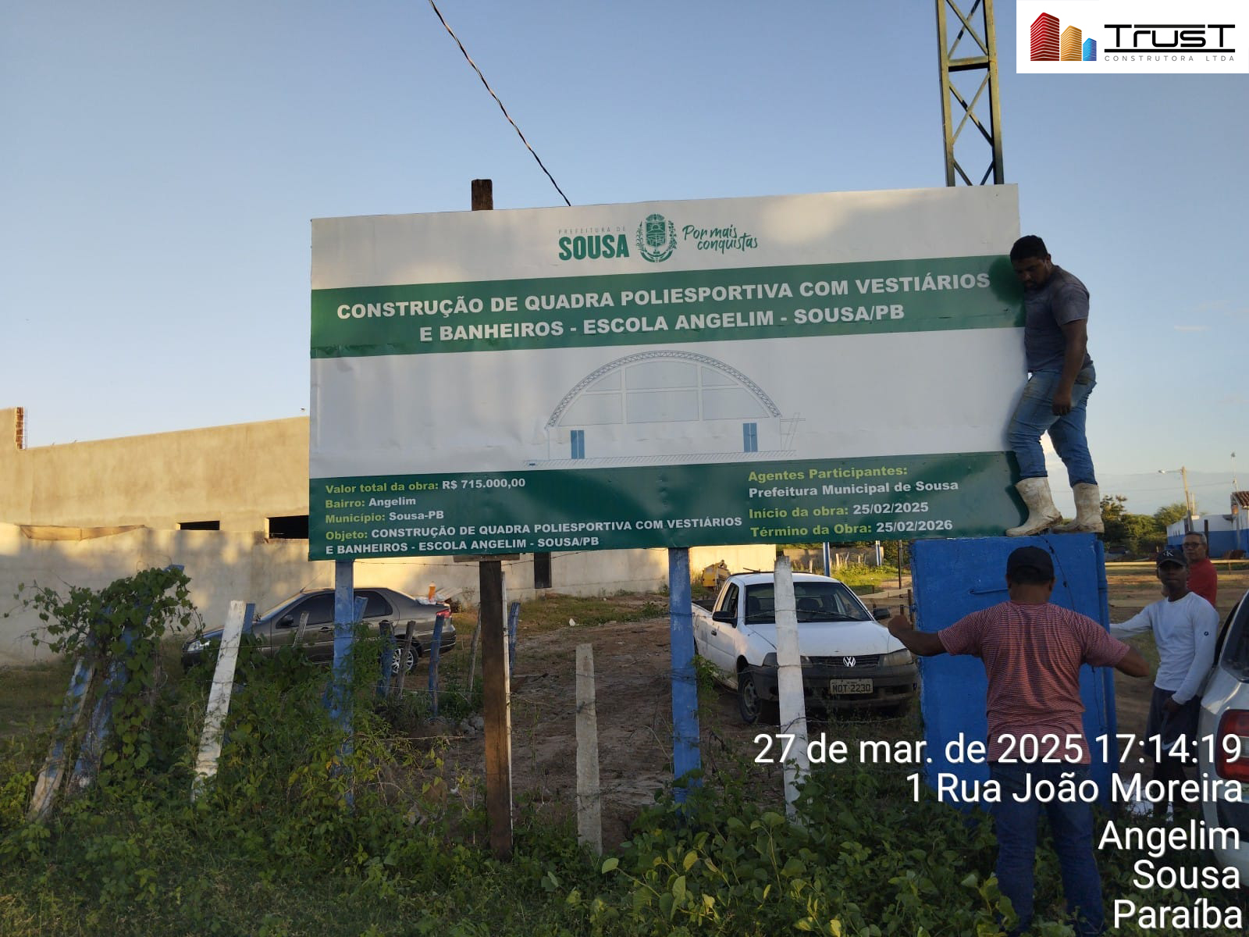 |  | 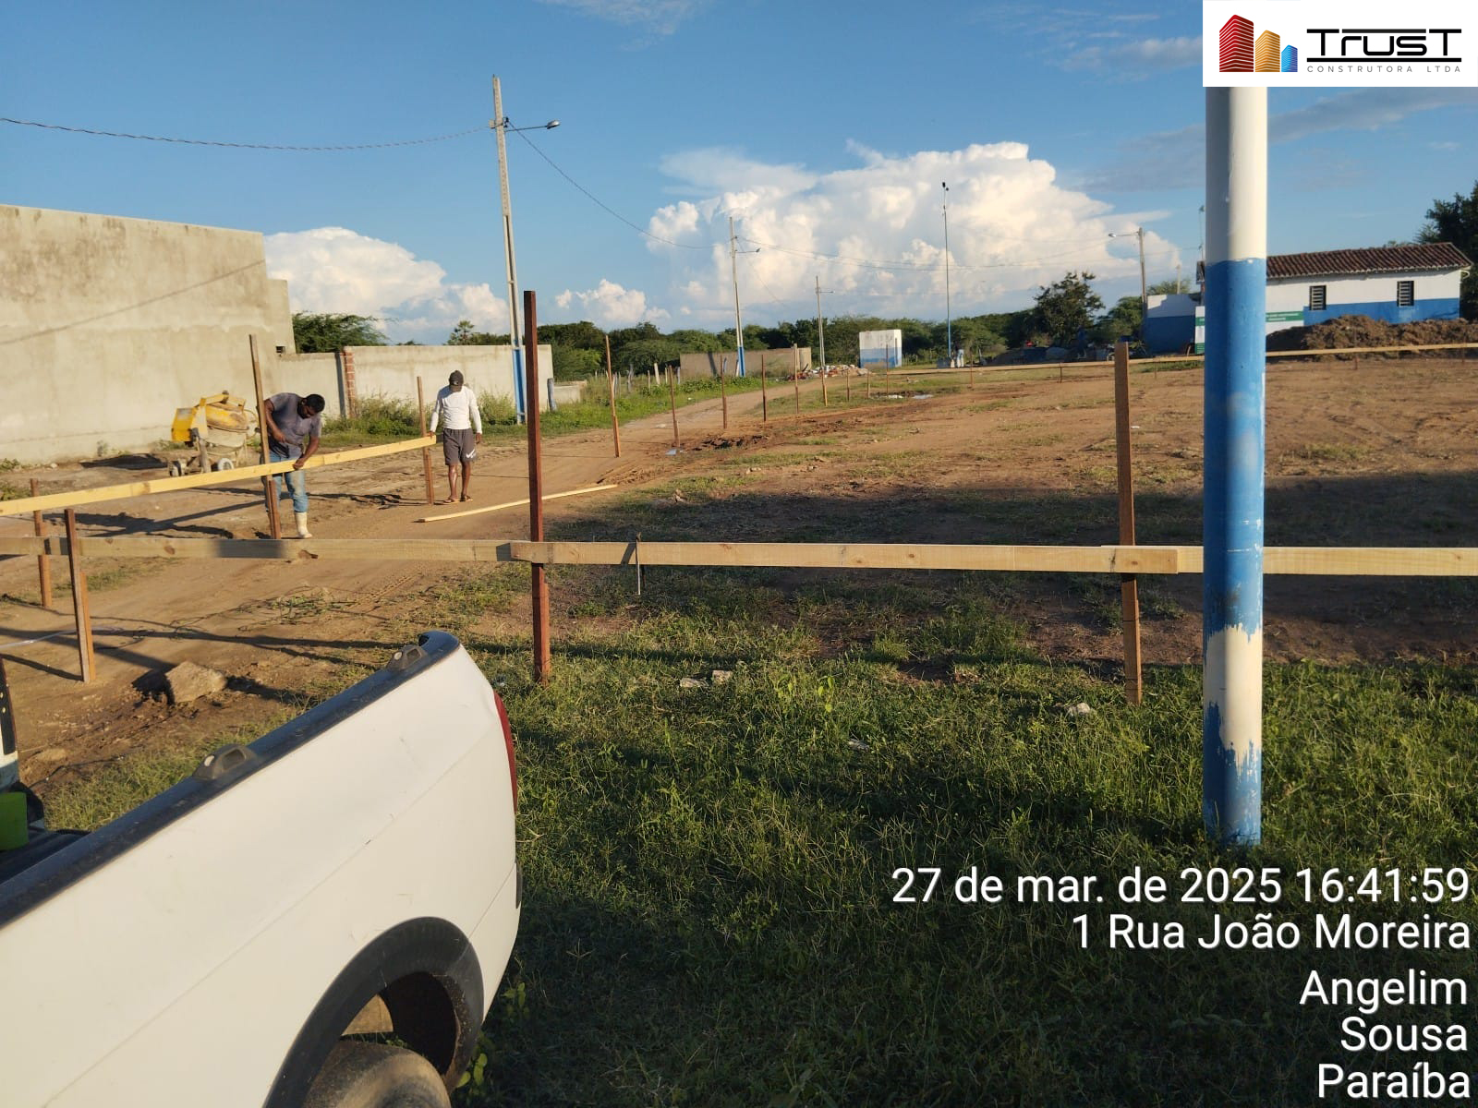
1.2.2 | ESCAVAÇÃO MANUAL EM SOLO-PROF. ATÉ 1,50 M [ADAPTADO SINAPI 79561/001] | 1.2.3 | REATERRO MECANIZADO DE VALA COM MINICARREGADEIRA, COM PLACA VIBRATÓRIA. AF_08/2023
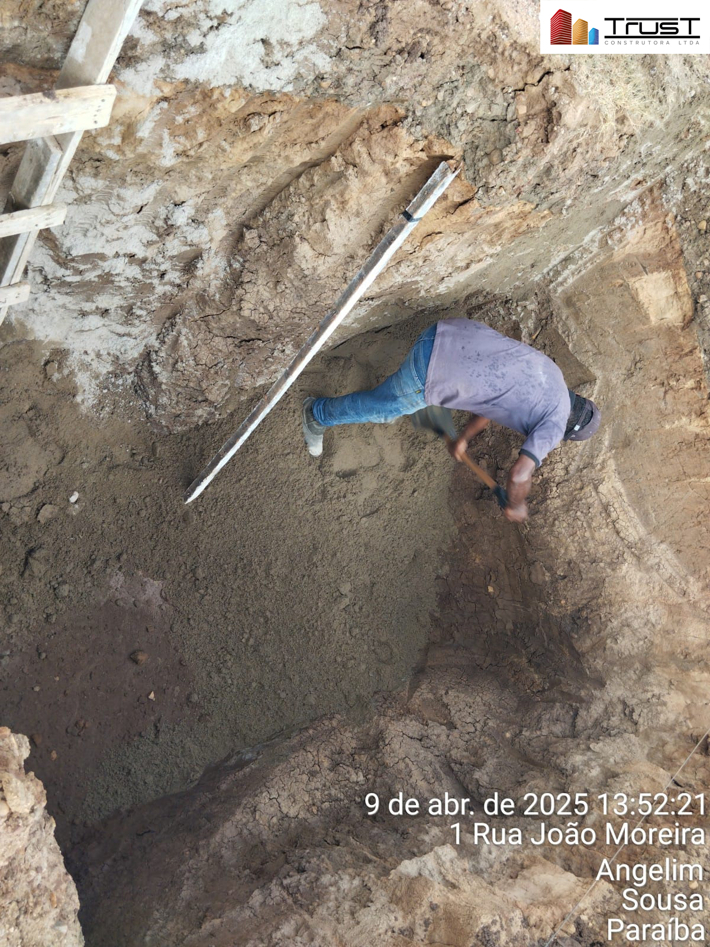 |  | 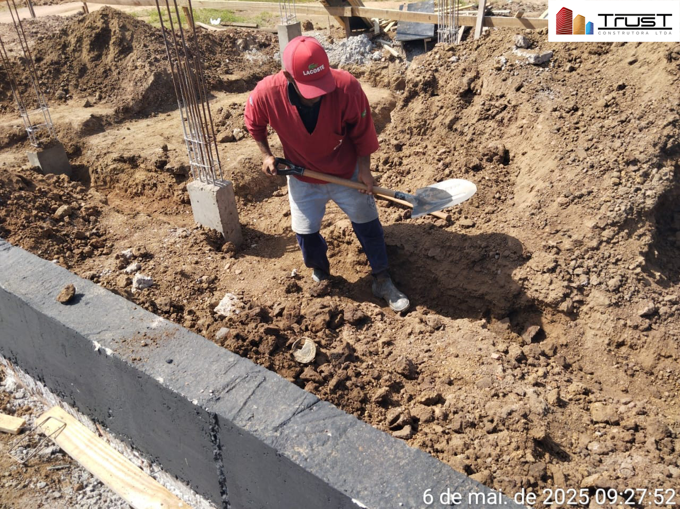
1.2.4 | ATERRO MECANIZADO DE VALA COM RETROESCAVADEIRA (CAPACIDADE DA CAÇAMBA DA RETRO: 0,26 M³ / POTÊNCIA: 88 HP), LARGURA ATÉ 1,5 M, PROFUNDIDADE ATÉ 1,5 M, COM SOLO ARGILO-ARENOSO. AF_08/2023 | 1.3.1 | PREPARO DE FUNDO DE VALA COM LARGURA MENOR QUE 1,5 M (ACERTO DO SOLO NATURAL). AF_08/2020
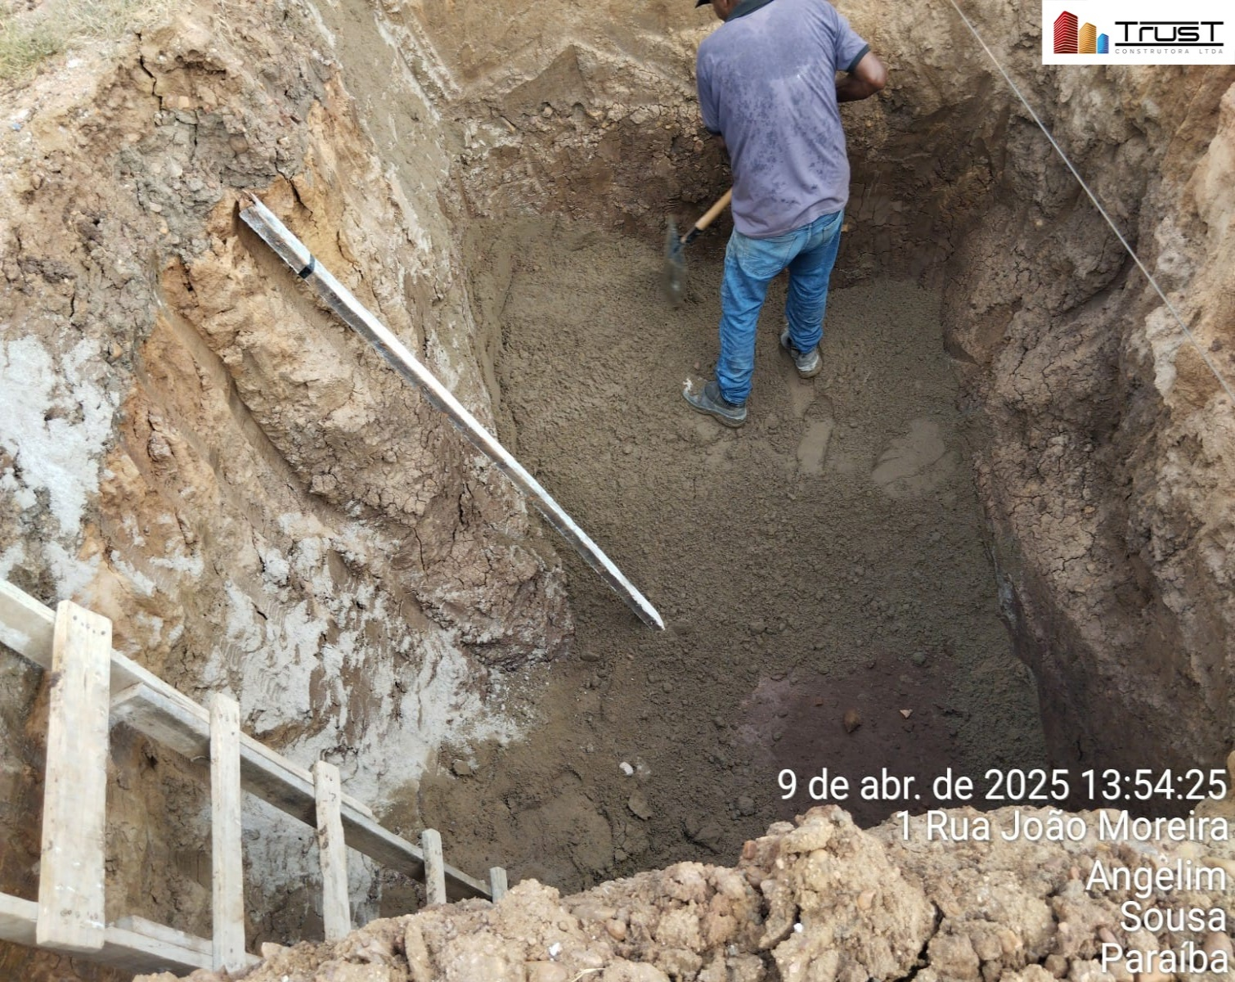 |  | 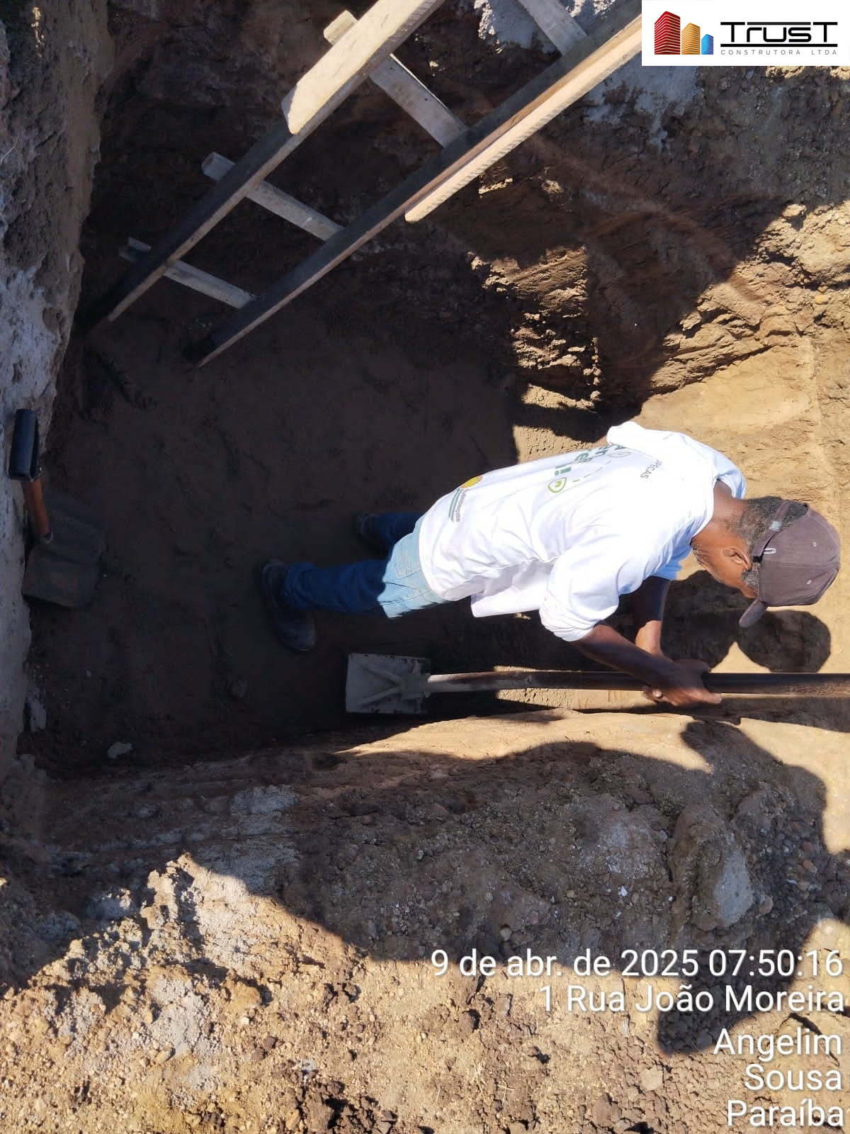
1.3.2 | ALVENARIA EM TIJOLO CERAMICO FURADO 9X19X19CM, 1 VEZ (ESPESSURA 19 CM), ASSENTADO EM ARGAMASSA TRACO 1:4 (CIMENTO E AREIA MEDIA NAO PENEIRADA), PREPARO MANUAL, JUNTA 1 CM [ADAPTADO SINAPI 73935/002] | 1.3.4 | FABRICAÇÃO, MONTAGEM E DESMONTAGEM DE FÔRMA PARA SAPATA, EM MADEIRA SERRADA, E=25 MM, 4 UTILIZAÇÕES. AF_01/2024
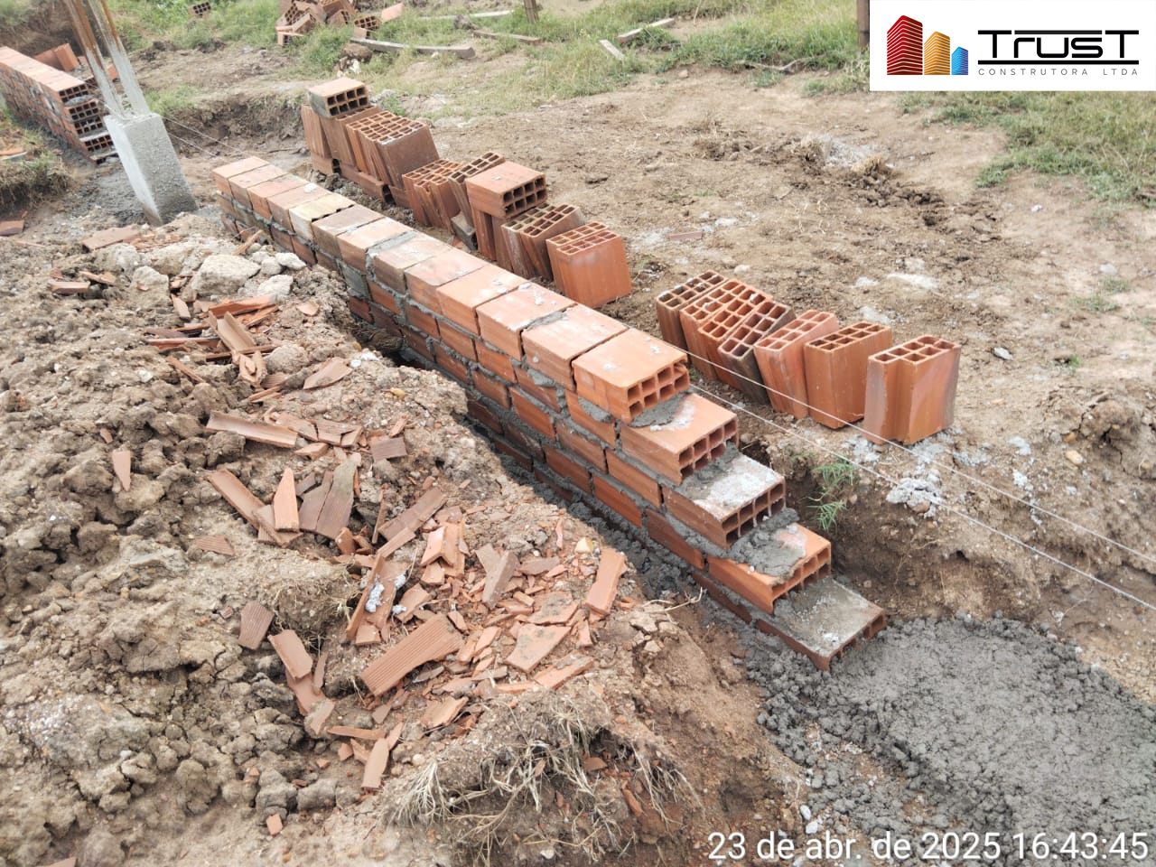 |  | 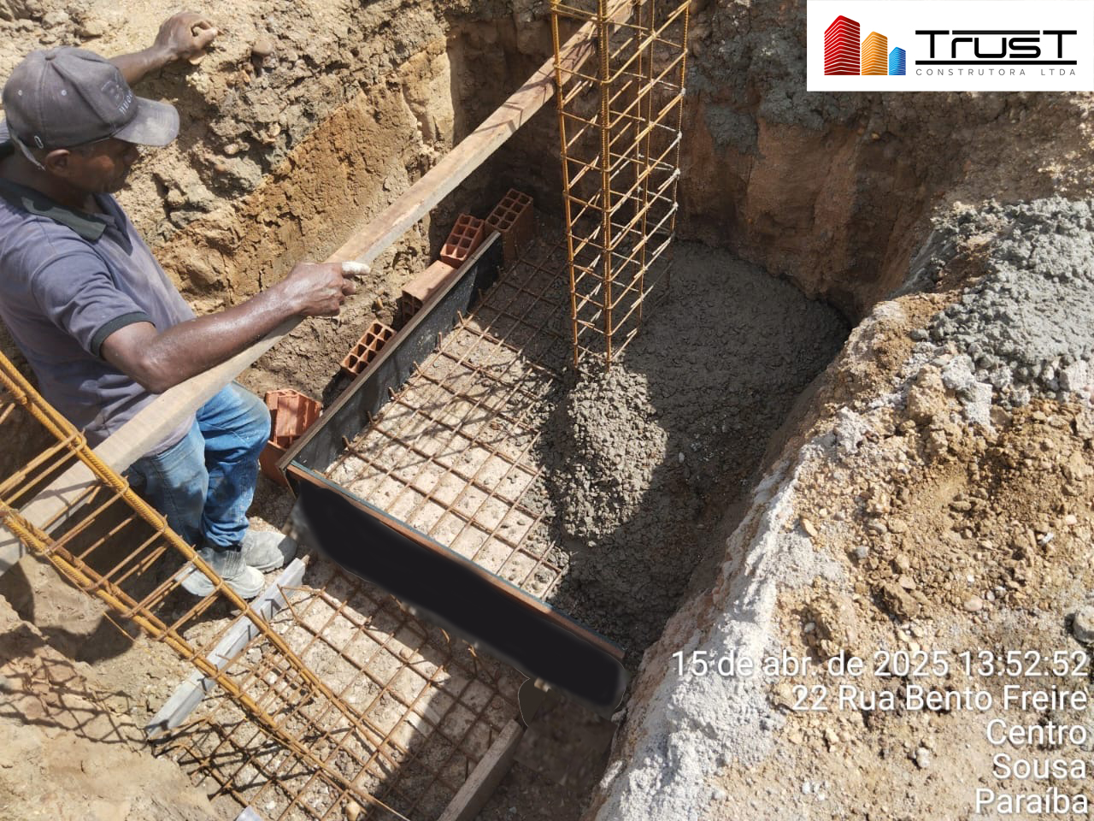
1.3.5 | FABRICAÇÃO, MONTAGEM E DESMONTAGEM DE FÔRMA PARA VIGA BALDRAME, EM MADEIRA SERRADA, E=25 MM, 4 UTILIZAÇÕES. AF_01/2024 | 1.3.8 | ARMAÇÃO DE BLOCO UTILIZANDO AÇO CA-50 DE 10 MM - MONTAGEM. AF_01/2024
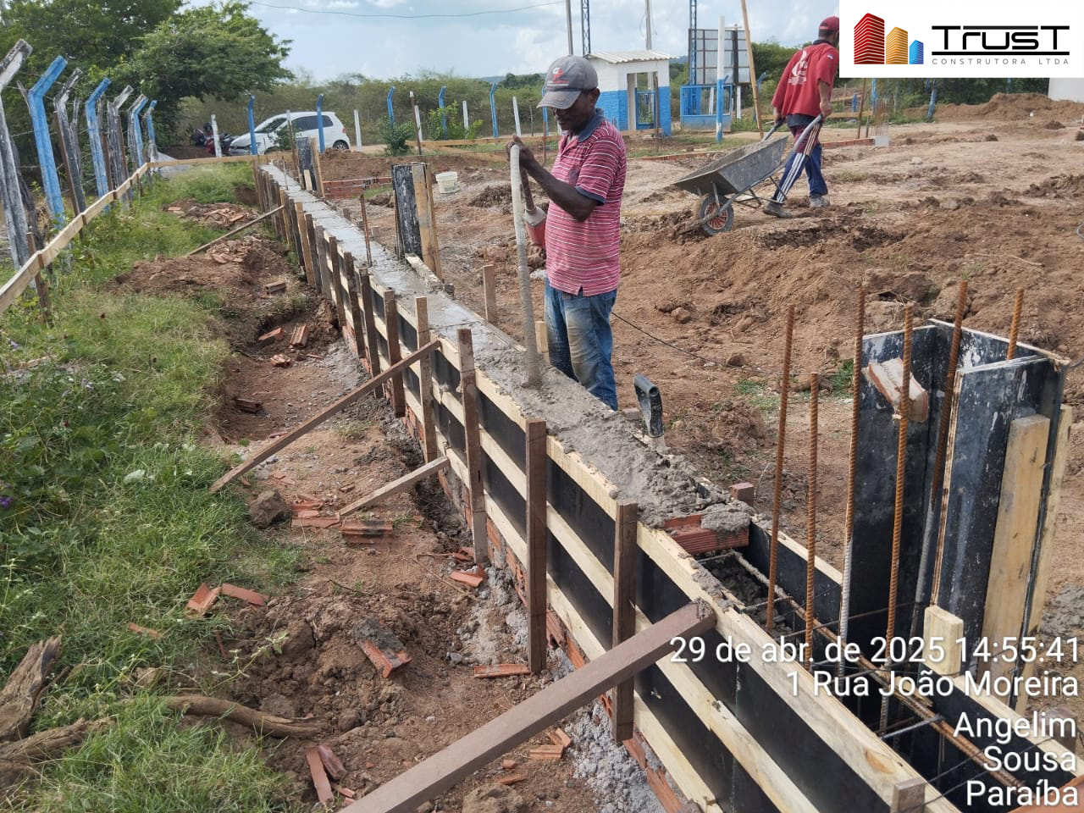
1.3.11 | CONCRETO FCK = 25MPA, TRAÇO 1:2,3:2,7 (EM MASSA SECA DE CIMENTO/ AREIA MÉDIA/ BRITA 1) - PREPARO MECÂNICO COM BETONEIRA 400 L. AF_05/2021 | 1.3.13 | IMPERMEABILIZAÇÃO DE ESTRUTURAS ENTERRADAS, COM TINTA ASFÁLTICA, DUAS DEMÃOS. [ADAPTADO SINAPI 74106/001]
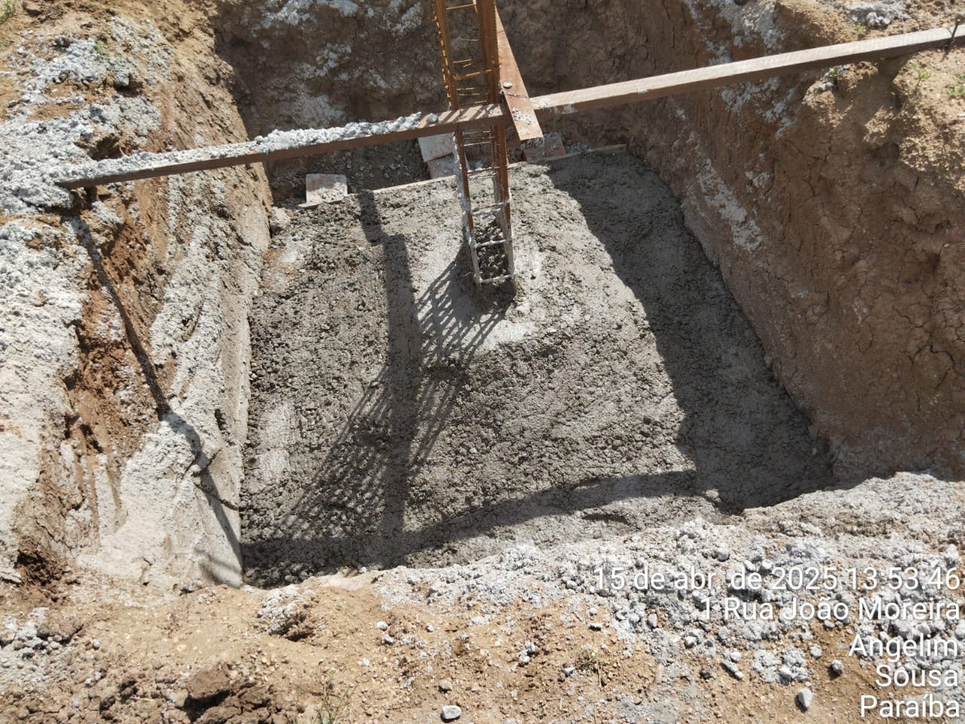
1.4.1.1 | MONTAGEM E DESMONTAGEM DE FÔRMA DE PILARES RETANGULARES E ESTRUTURAS SIMILARES, PÉ-DIREITO SIMPLES, EM CHAPA DE MADEIRA COMPENSADA PLASTIFICADA, 18 UTILIZAÇÕES. AF_09/2020 | 1.4.1.5 | ARMAÇÃO DE PILAR OU VIGA DE ESTRUTURA CONVENCIONAL DE CONCRETO ARMADO UTILIZANDO AÇO CA-50 DE 16,0 MM - MONTAGEM. AF_06/2022
 |  | 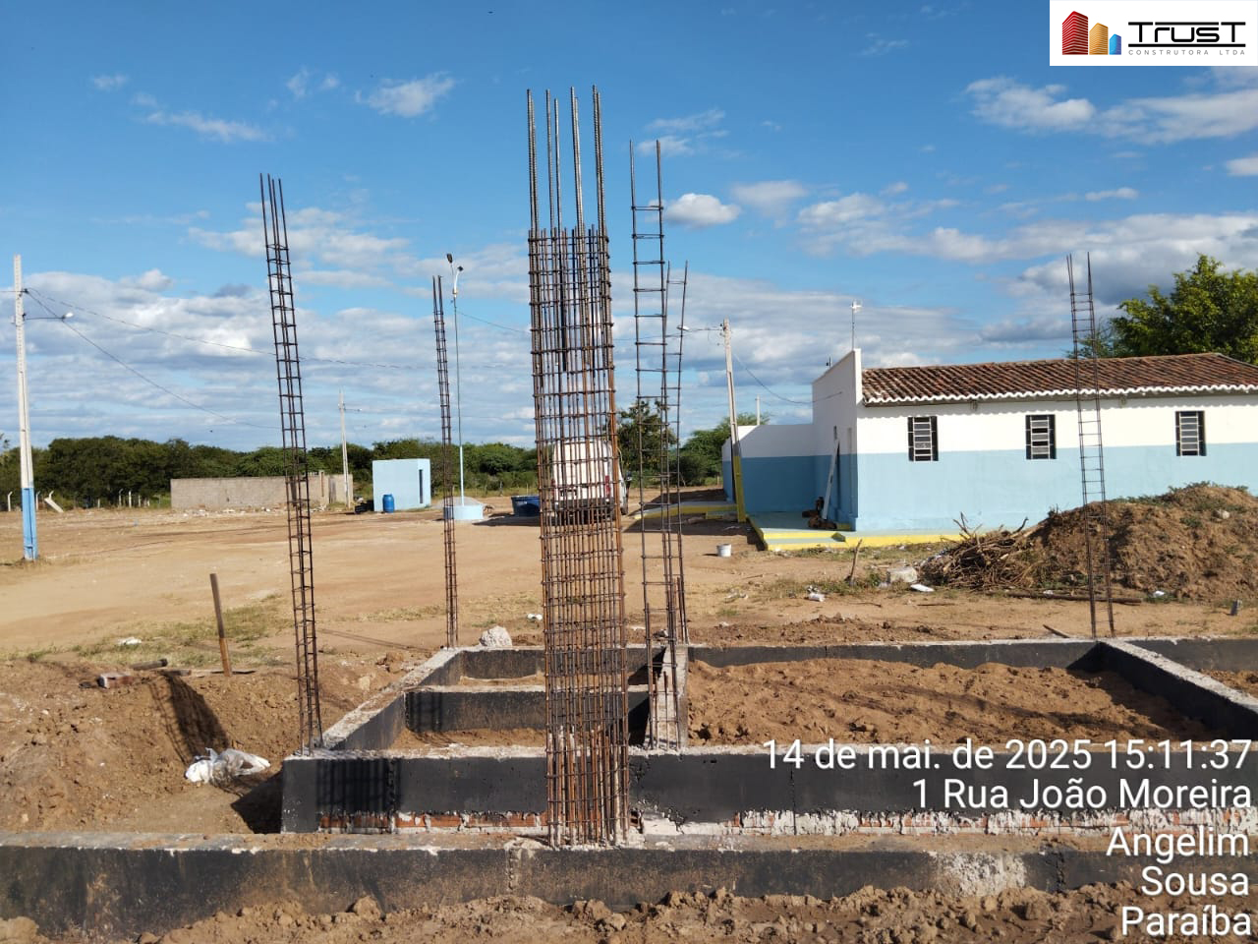
1.4.1.6 | CONCRETO FCK = 25MPA, TRAÇO 1:2,3:2,7 (EM MASSA SECA DE CIMENTO/ AREIA MÉDIA/ BRITA 1) - PREPARO MECÂNICO COM BETONEIRA 400 L. AF_05/2021 | 1.5.1 | ALVENARIA DE VEDAÇÃO DE BLOCOS CERÂMICOS FURADOS NA VERTICAL DE 9X19X39 CM (ESPESSURA 9 CM) E ARGAMASSA DE ASSENTAMENTO COM PREPARO EM BETONEIRA. AF_12/2021
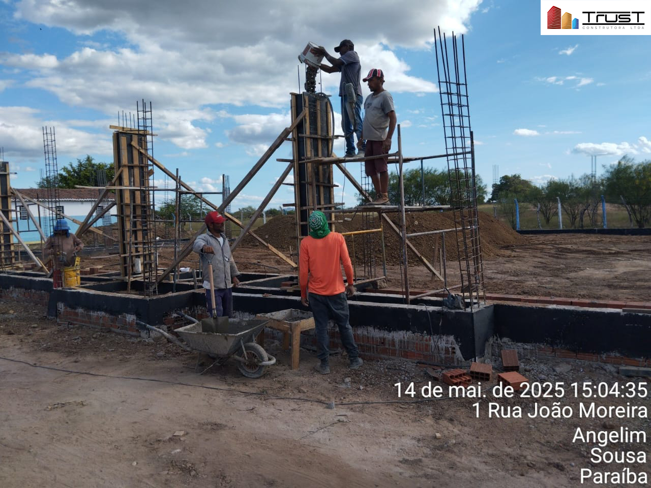 |  | 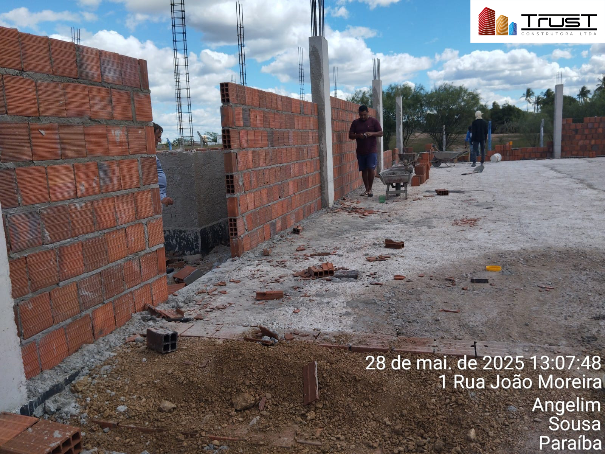
1.9.1 | COMPACTACAO MECANICA, SEM CONTROLE DO GC (C/COMPACTADOR PLACA 400 KG) [ADAPTADO 74005/001] | 1.9.2 | LASTRO DE CONCRETO MAGRO, APLICADO EM PISOS, LAJES SOBRE SOLO OU RADIERS. AF_01/2024
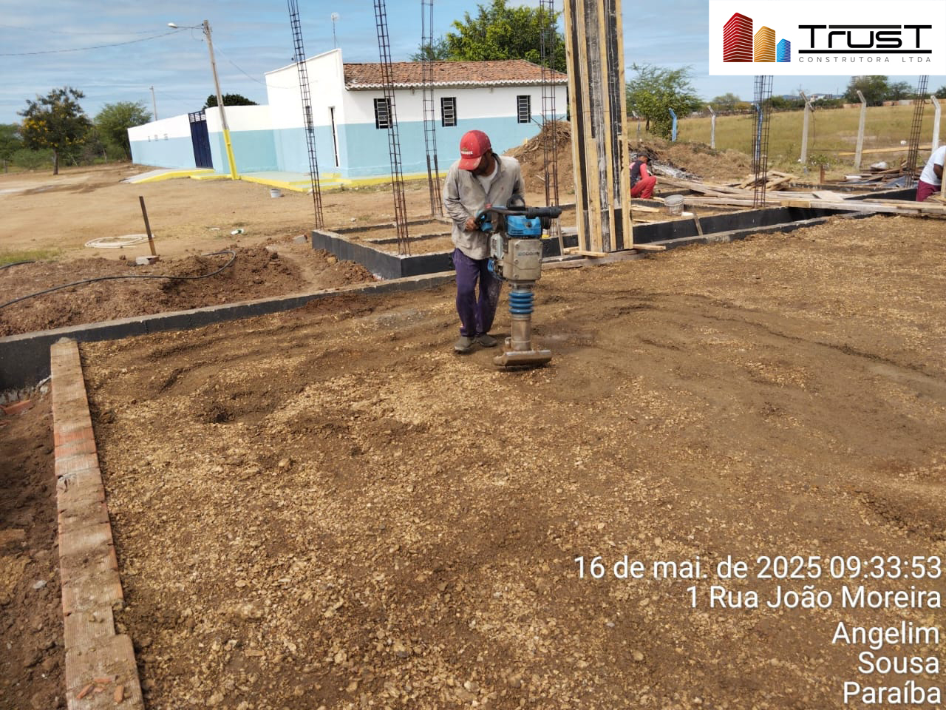 |  | 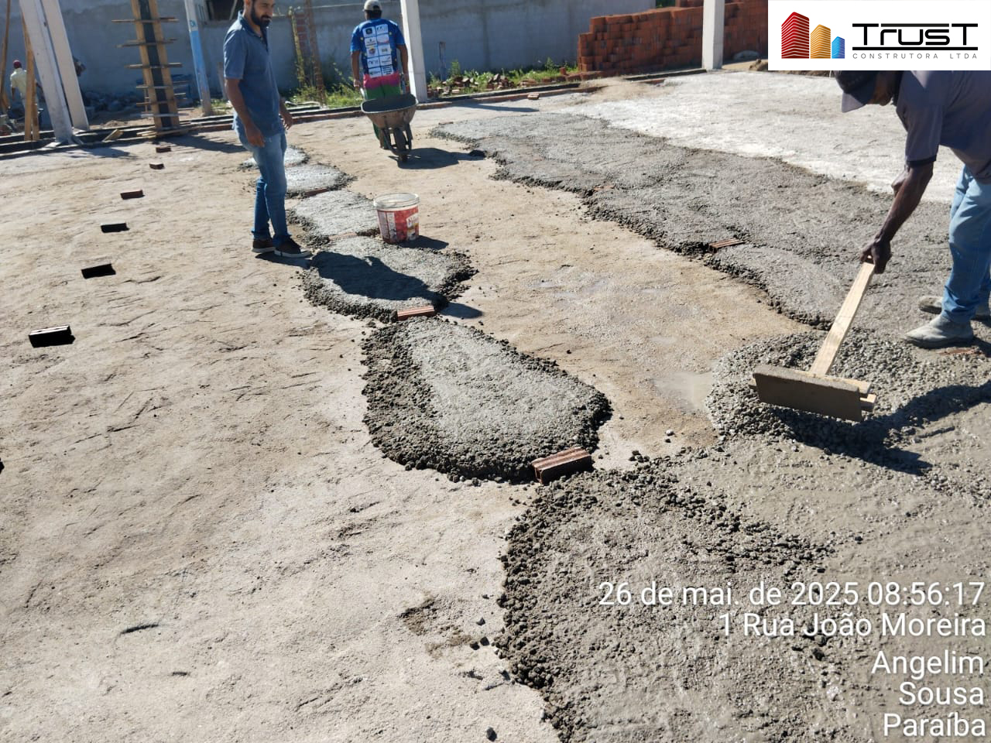
1.9.7 | ATERRO MANUAL DE VALAS COM SOLO ARGILO-ARENOSO. AF_08/2023 | 1.9.8 | SOLO-CIMENTO COMPACTADO - TRAÇO 1:18, INCLUSIVE CIMENTO E ARENOSO COMERCIAL [ADAPTADO DE ORSE 11356]
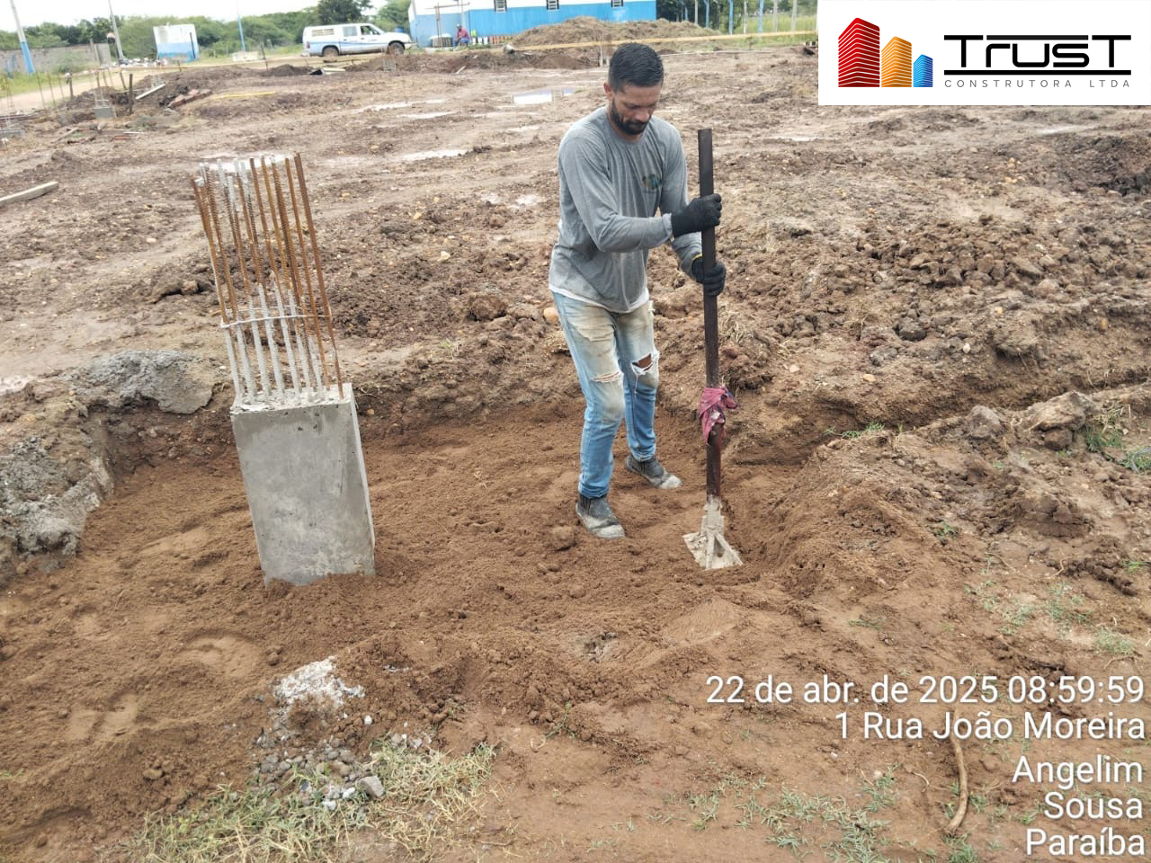 |  | 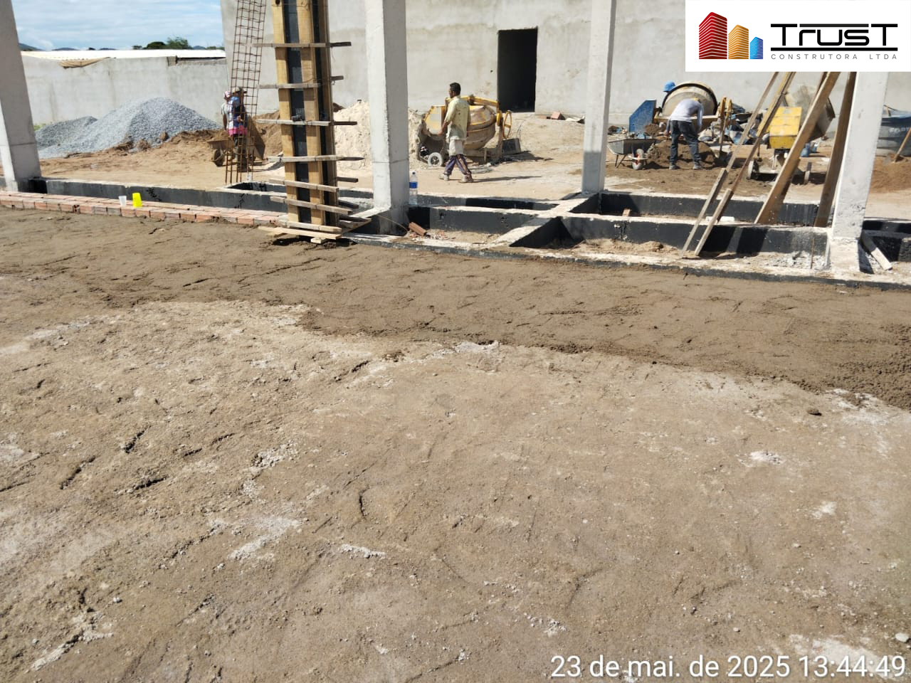
2.2.10 | CONCRETAGEM DE BLOCO DE COROAMENTO OU VIGA BALDRAME, FCK 30 MPA, COM USO DE JERICA - LANÇAMENTO, ADENSAMENTO E ACABAMENTO. AF_01/2024 | 2.2.11 | IMPERMEABILIZAÇÃO DE SUPERFÍCIE COM ARGAMASSA POLIMÉRICA / MEMBRANA ACRÍLICA, 3 DEMÃOS. AF_09/2023
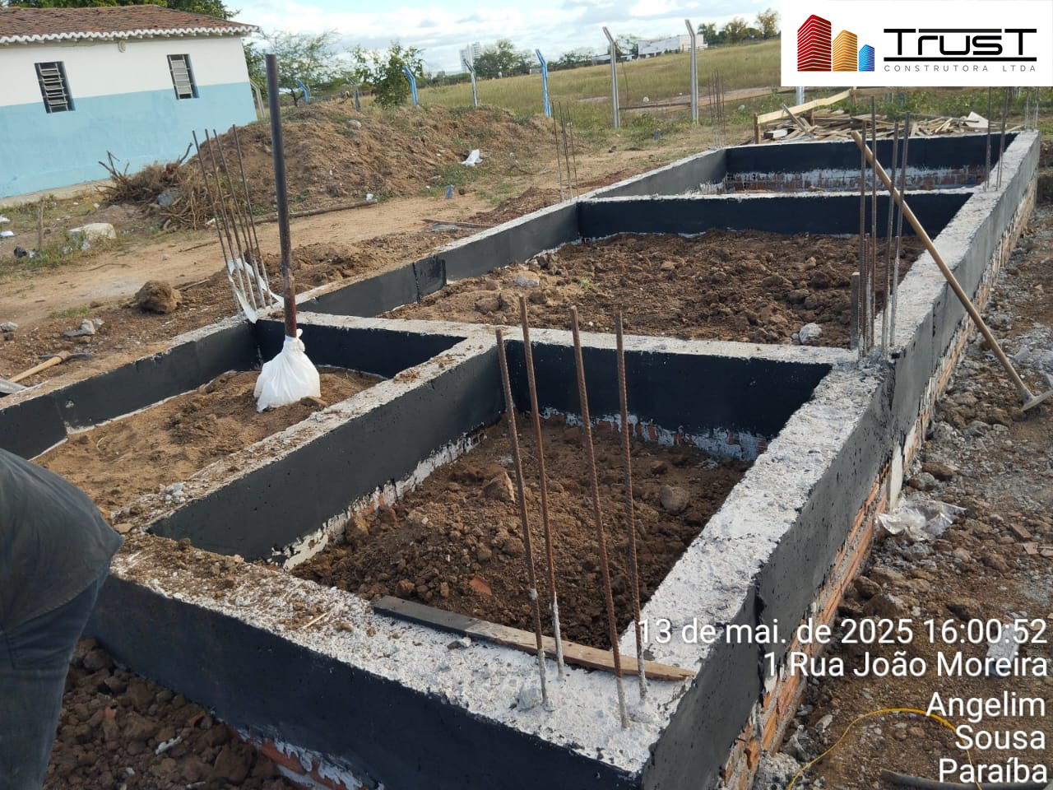
2.3.7 | ARMAÇÃO DE PILAR OU VIGA DE ESTRUTURA CONVENCIONAL DE CONCRETO ARMADO UTILIZANDO AÇO CA-50 DE 10,0 MM - MONTAGEM. AF_06/2022 | 2.3.9 | CONCRETAGEM DE VIGAS E LAJES, FCK=25 MPA, PARA LAJES MACIÇAS OU NERVURADAS COM GRUA DE CAÇAMBA DE 500 L EM EDIFICAÇÃO DE MULTIPAVIMENTOS ATÉ 16 ANDARES - LANÇAMENTO, ADENSAMENTO E ACABAMENTO. AF_02/2022
 |  | 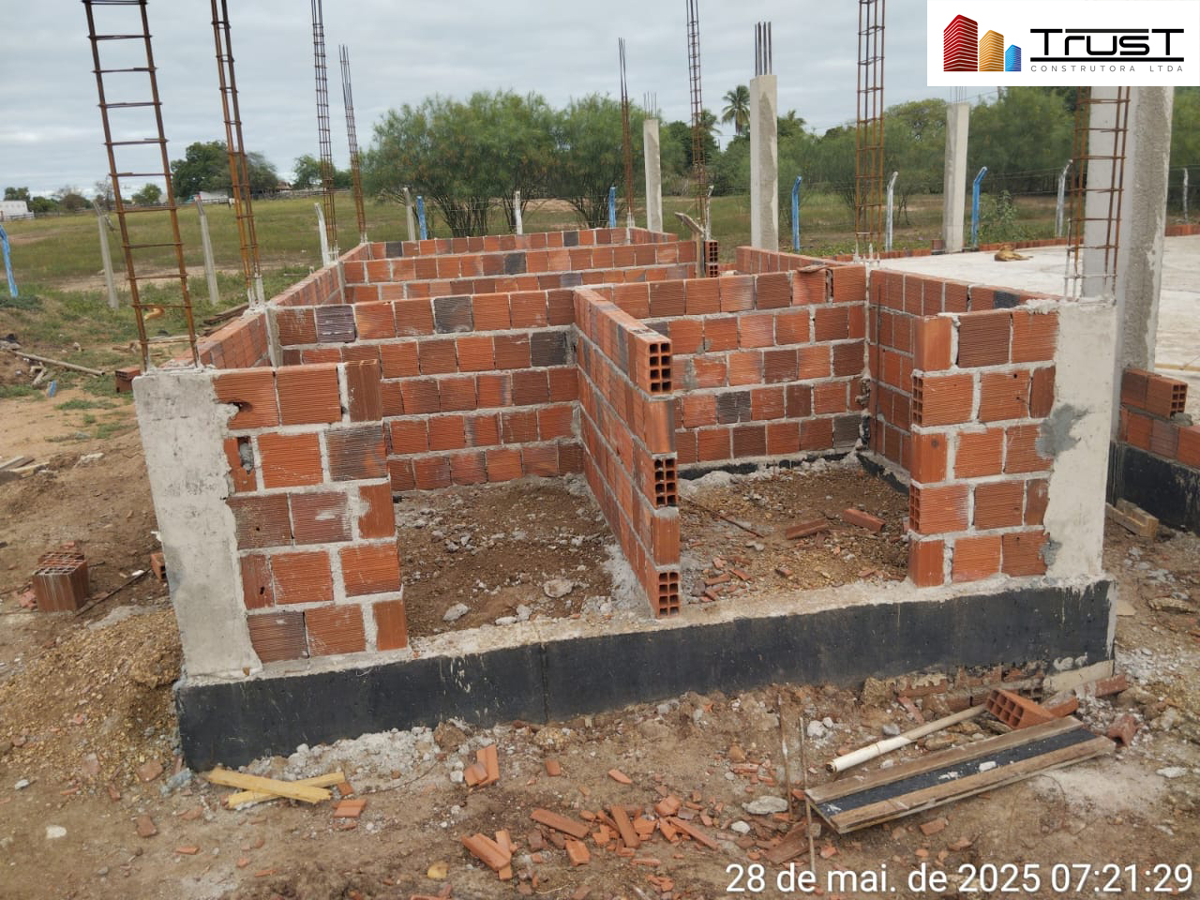
2.4.1 | ALVENARIA DE VEDAÇÃO DE BLOCOS CERÂMICOS FURADOS NA VERTICAL DE 9X19X39 CM (ESPESSURA 9 CM) E ARGAMASSA DE ASSENTAMENTO COM PREPARO EM BETONEIRA. AF_12/2021 | 2.5.1 | CHAPISCO APLICADO EM ALVENARIA (COM PRESENÇA DE VÃOS) E ESTRUTURAS DE CONCRETO DE FACHADA, COM COLHER DE PEDREIRO. ARGAMASSA TRAÇO 1:3 COM PREPARO EM BETONEIRA 400L. AF_10/2022
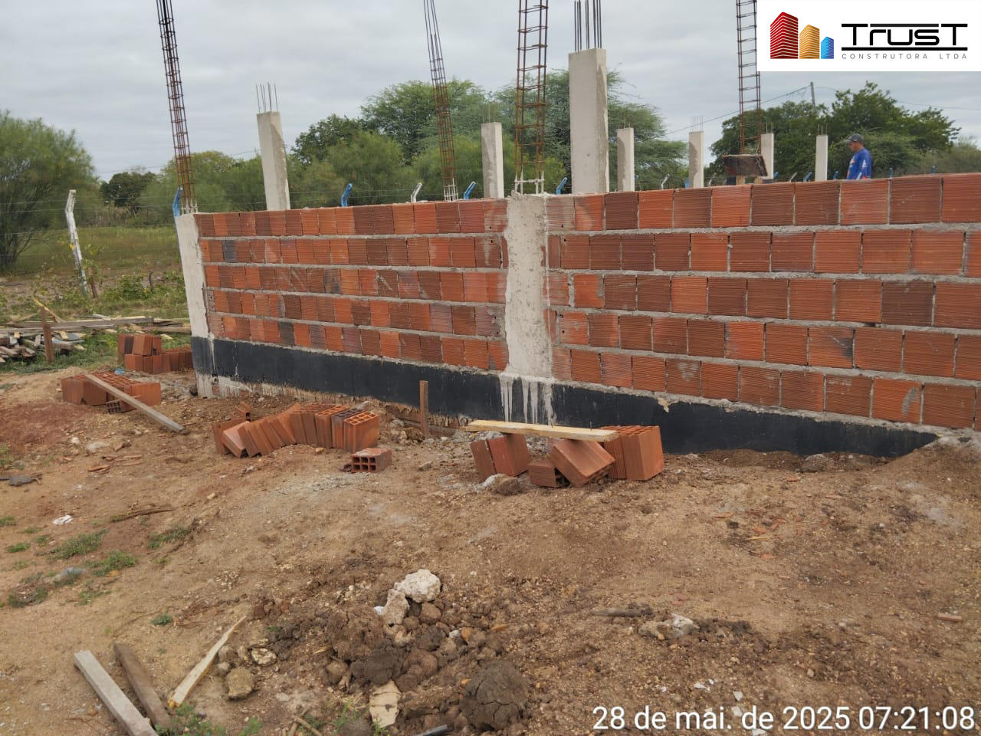 |  | 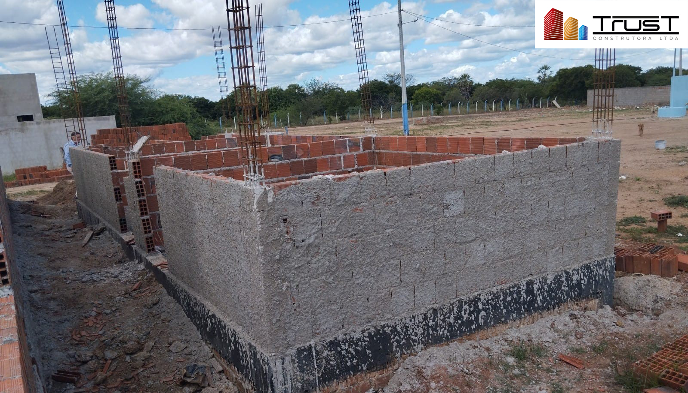

#REF!

 | JOSÉ JEFERSON JERÔNIMO VIEIRA |  |  | FISCALIZAÇÃO
 | PROCURADOR |  |  | NOME:
 | CPF: 061.039.434-77 |  |  | CREA:
 | TRUST CONSTRUTORA LTDA
 | CNPJ: 09.027.846/0001-90
 | ENGENHEIRO CIVIL E
 | ENGENHEIRO AMBIENTAL – RESPONSÁVEL TÉCNICO
 | CREA Nº 1614588783

